Орловская область
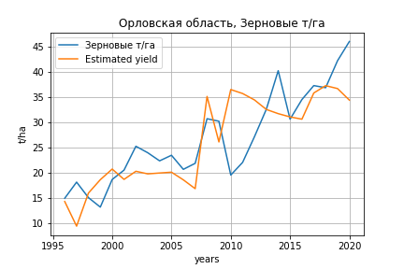
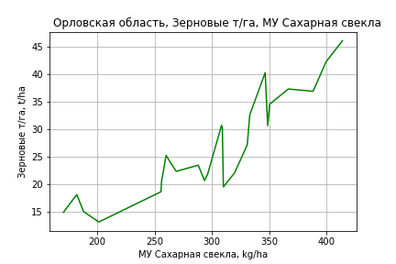
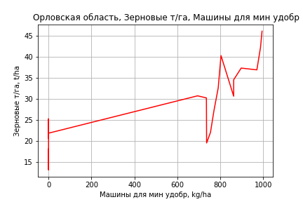
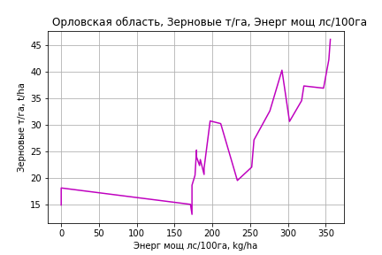
 | Орловская область
Зерновые т/га
Calculated on the basis of information in the (25) years: 1996.0-2020.0
 |  | Iteration 1 |  | Iteration 2 |  | Iteration 3 |  | Iteration 4 |  | Iteration 5 |  | Iteration 6 |  | Iteration 7 |  | Iteration 8 |  | Iteration 9 |  | Iteration 10 |  | Iteration 11 |  | Iteration 12 |  | Iteration 13 |  | Iteration 14
 |  | beta | P_value | beta | P_value | beta | P_value | beta | P_value | beta | P_value | beta | P_value | beta | P_value | beta | P_value | beta | P_value | beta | P_value | beta | P_value | beta | P_value | beta | P_value | beta | P_value
Parameters | Variables
МУ ВСЕГО | C1 | -0.21283449176 | 0.60592647816
МУ Зерновые плюс зернобоб | C2 | 0.26963124816 | 0.4807009109 | 0.0839561052 | 0.47813446472 | -0.040146575464 | 0.76645222284
МУ Картофель | C3 | -0.030561726889 | 0.020470735276 | -0.028900140683 | 0.017199628299
МУ Овощи и бахчевые | C4 | 0.039038734943 | 0.0086415093455 | 0.038471133992 | 0.0066985352962 | 0.039619895661 | 0.017977884256 | 0.037713407351 | 0.010244723847 | 0.037713407351 | 0.010244723847 | 0.038682145474 | 0.0071812084328 | 0.040197964525 | 0.0049273906 | 0.02487046316 | 0.27837884996 | 0.02003528918 | 0.4318610057 | 0.024377736271 | 0.27056231203 | 0.025555722076 | 0.23428362296 | 0.024770905007 | 0.21990984646 | -0.0025385124854 | 0.90627315214
МУ Овощи | C5 | -9.5681039542E-16 | 0.49833187457 | 3.484466926E-15 | 0.0038522163176 | 2.0801609184E-16 | 0.8935913668 | -1.7956317187E-15 | 0.0080223068831
МУ Подсолнечник | C6 | -0.021863722164 | 0.4394186301 | -0.024353941764 | 0.36656282054 | -0.023960402286 | 0.47401803884 | -0.023230650945 | 0.46946223796 | -0.023230650945 | 0.46946223796
МУ Сахарная свекла | C7 | 0.088074051732 | 0.004826335148 | 0.085764292654 | 0.0035830864076 | 0.091355502304 | 0.008458379314 | 0.083093428309 | 1.261757933E-06 | 0.083093428309 | 1.261757933E-06 | 0.083759609419 | 5.3248381787E-07 | 0.079809358501 | 1.8013209006E-07 | 0.0536489232 | 0.0018456154846 | 0.056963503674 | 0.0026064452328 | 0.055670682041 | 0.0019857241008 | 0.055288389547 | 0.0016087443146 | 0.054943038171 | 0.001136239358 | 0.049231353145 | 0.0098047410199 | 0.049760937447 | 0.0060266678168
МУ СХ Культуры Всего | C8 | -0.28287069315 | 0.50993250362 | -0.063470486352 | 0.138743232 | -0.021834477977 | 0.64519021407 | -0.028655723161 | 0.47528015333 | -0.028655723161 | 0.47528015333 | -0.036689643868 | 0.3364028425
Тракторы | C9 | -0.01492931398 | 0.00054364038793 | -0.015551247073 | 0.0001122223483 | -0.015456260726 | 0.00057761421595 | -0.01475963042 | 2.6865083528E-05 | -0.01475963042 | 2.6865083528E-05 | -0.014572531355 | 1.7341717923E-05 | -0.014030001429 | 1.3782440376E-05
Тракторы колесные | C10 | 0.0040370890247 | 0.073801014167 | 0.0041100627828 | 0.058864896333 | 0.0043404364209 | 0.10091845518 | 0.0045779991529 | 0.060972103623 | 0.0045779991529 | 0.060972103623 | 0.0048970506991 | 0.039384278898 | 0.0040015608691 | 0.058970456353 | 0.0049808411371 | 0.18739678325 | -0.0010735219004 | 0.71442560644
Опрыскиватели | C11 | -0.17771922834 | 0.0042663288242 | -0.18545286452 | 0.0015872579718 | -0.16298475343 | 0.011795699525 | -0.16166354513 | 0.0091292695573 | -0.16166354513 | 0.0091292695573 | -0.17118172229 | 0.0043720502874 | -0.14230603814 | 0.0035813258625 | -0.17928074243 | 0.030756524682
Копатели картофеля | C12 | -0.72578848204 | 0.015683230892 | -0.76297418021 | 0.0072028107932 | -0.64226582147 | 0.044098030535 | -0.62749238958 | 0.037827269292 | -0.62749238958 | 0.037827269292 | -0.66393714505 | 0.024163867678 | -0.51172791801 | 0.030061185377 | -0.91087922433 | 0.028364594497 | -0.064538566119 | 0.64890046382 | -0.057314359058 | 0.67517429355
Машины для мин удобр | C13 | -0.0073199598567 | 0.87252506595 | 0.0041016559888 | 0.91524291037 | 0.016368207057 | 0.73308357642 | 0.0079583793601 | 0.8308073398 | 0.0079583793601 | 0.8308073398 | 0.014262342677 | 0.68932411802 | 0.0092696042882 | 0.79224417809 | 0.079080876864 | 0.21100549147 | 0.089776550439 | 0.20577273755 | 0.071104560185 | 0.13248396527 | 0.060058482509 | 0.11280293312 | 0.055254874645 | 0.00024723574439 | 0.017828639639 | 0.0045027272537 | 0.0174353241 | 0.00070283213252
Посев компл для зерн | C14 | 0.62919735069 | 0.00016628863222 | 0.61801144453 | 8.4684735014E-05 | 0.54265063709 | 0.00089206624887 | 0.53829389873 | 0.00055694589736 | 0.53829389873 | 0.00055694589736 | 0.54133949045 | 0.000381564596 | 0.48546708269 | 0.00025843989839 | 0.3274929695 | 0.093504500223 | -0.051154269074 | 0.62227054217 | -0.035873473626 | 0.69821497618 | -0.0091841321628 | 0.88849013123
Сеялки | C15 | 0.17425101383 | 0.0022066349864 | 0.17829069083 | 0.0010815523442 | 0.15153407409 | 0.0098562667052 | 0.15018398788 | 0.0075302888215 | 0.15018398788 | 0.0075302888215 | 0.15423422301 | 0.0050624383973 | 0.12728050701 | 0.0041928456863 | 0.13803025088 | 0.065701342699 | -0.020888106482 | 0.35593405291 | -0.016357123713 | 0.37269008806 | -0.021653418398 | 0.10159939343 | -0.020109000366 | 0.0040261421929
Энерг мощ лс/100га | C16 | -0.0036391599037 | 0.67117566842 | -0.0043095602485 | 0.59872976986 | -0.0072295061039 | 0.47852815296 | -0.0072215114137 | 0.46220310342 | -0.0072215114137 | 0.46220310342 | -0.0093069517119 | 0.31685490376 | -0.0055260744453 | 0.50649297958 | 0.016772654214 | 0.23355945624 | 0.012855263727 | 0.40826815163 | 0.01396391378 | 0.34846625231 | 0.014135311696 | 0.33149728368 | 0.014428691617 | 0.30429280866 | 0.01716122481 | 0.30941771145 | 0.016624986855 | 0.29476441393

 | R2 |  | 0.997 |  | 0.997 |  | 0.994 |  | 0.994 |  | 0.994 |  | 0.994 |  | 0.993 |  | 0.975 |  | 0.967 |  | 0.966 |  | 0.966 |  | 0.966 |  | 0.948 |  | 0.948
 | R2 adj. |  | 0.992 |  | 0.992 |  | 0.988 |  | 0.988 |  | 0.988 |  | 0.989 |  | 0.989 |  | 0.961 |  | 0.951 |  | 0.953 |  | 0.955 |  | 0.958 |  | 0.938 |  | 0.941
 | F-statistic |  | 195.64414355 |  | 224.19808709 |  | 153.29016247 |  | 178.52128004 |  | 178.52128004 |  | 201.08904056 |  | 221.23216147 |  | 70.318311081 |  | 61.674225642 |  | 74.007334564 |  | 90.197463188 |  | 113.80842028 |  | 95.97139577 |  | 133.95973157
 | F value |  | 2.7023026594E-10 |  | 1.9910645651E-11 |  | 2.9517905852E-11 |  | 2.22034604E-12 |  | 2.22034604E-12 |  | 1.9697067428E-13 |  | 2.0454019254E-14 |  | 3.6907066586E-11 |  | 4.826974423E-11 |  | 5.7038685916E-12 |  | 6.2058444095E-13 |  | 5.5110926983E-14 |  | 3.5151318132E-13 |  | 2.7792242418E-14
 | P value |  | 1.2377284041E+18 |  | 2.4886720132E+17 |  | 5.9813066701E+18 |  | 2.8638020555E+17 |  | 2375.3429652 |  | 2339.9297942 |  | 1884.4735584 |  | 1047.6466087 |  | 366.83851021 |  | 187.34266864 |  | 90.905343385 |  | 27.776245642 |  | 12.408072785 |  | 10.890968116
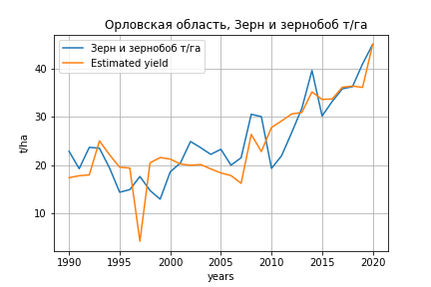
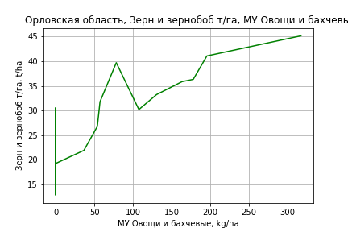
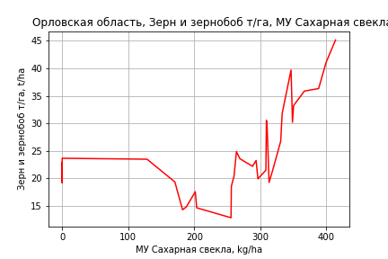
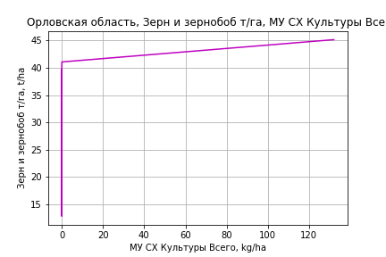
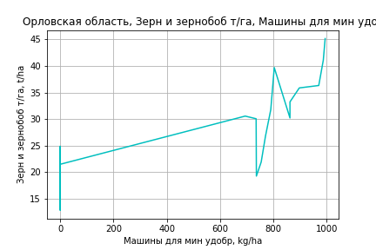
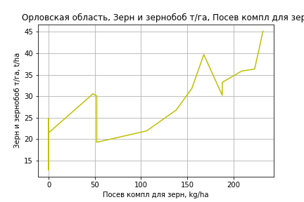
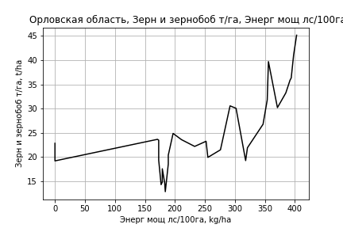
Зерн и зернобоб т/га
 |  | Iteration 1 |  | Iteration 2 |  | Iteration 3 |  | Iteration 4 |  | Iteration 5 |  | Iteration 6 |  | Iteration 7 |  | Iteration 8 |  | Iteration 9 |  | Iteration 10 |  | Iteration 11
 |  | beta | P_value | beta | P_value | beta | P_value | beta | P_value | beta | P_value | beta | P_value | beta | P_value | beta | P_value | beta | P_value | beta | P_value | beta | P_value
Parameters | Variables
МУ ВСЕГО | C1 | -0.65286704003 | 0.19756627709
МУ Зерновые плюс зернобоб | C2 | 0.61908557797 | 0.2490158116 | -0.046705435836 | 0.76498340936
МУ Картофель | C3 | -0.03927049904 | 0.05959432083 | -0.029330400319 | 0.12782125445 | -0.030666209758 | 0.093770272018
МУ Овощи и бахчевые | C4 | 0.030597222549 | 0.15533424181 | 0.032054982734 | 0.14474256533 | 0.030127016238 | 0.13928269936 | 0.024702378244 | 0.23816160406 | 0.024702378244 | 0.23816160406 | 0.026962808743 | 0.22190443761 | 0.021329509587 | 0.3672746446 | 0.022403492054 | 0.35361411575 | 0.022800230104 | 0.26943481565 | 0.014977147153 | 0.42300699925 | 0.013428814458 | 0.46237253734
МУ Овощи | C5 | 3.2077183513E-15 | 0.26952035265 | 1.6061661758E-15 | 0.18665596345 | -3.9158709571E-16 | 0.012678938177 | -5.249015518E-16 | 0.35471099926
МУ Подсолнечник | C6 | -0.066596162785 | 0.10976776661 | -0.079901463281 | 0.056001713686 | -0.076059819187 | 0.048320295178 | -0.068498622702 | 0.08424199641 | -0.068498622702 | 0.08424199641
МУ Сахарная свекла | C7 | 0.057295441256 | 0.10361615184 | 0.064357092924 | 0.072019945164 | 0.055423182273 | 0.0024270404686 | 0.031382736364 | 0.0013421705416 | 0.031382736364 | 0.0013421705416 | 0.030197675169 | 0.002649848834 | 0.024321190721 | 0.014750331207 | 0.023375284652 | 0.020118694827 | 0.02333339928 | 0.016756866863 | 0.022904504526 | 0.017976415427 | 0.021854768587 | 0.019533628969
МУ СХ Культуры Всего | C8 | -0.6391519238 | 0.23829348274 | 0.056882496451 | 0.40193849619 | 0.047123072866 | 0.41412705848 | 0.07311747907 | 0.2180188875 | 0.07311747907 | 0.2180188875 | 0.054076448558 | 0.37514913879 | 0.065408956117 | 0.32385908261 | 0.11878626374 | 0.037259562214 | 0.1187764718 | 0.033124460852 | 0.11374974484 | 0.038820627287 | 0.1223800468 | 0.02085500798
Тракторы | C9 | -0.0095511999163 | 0.07053924791 | -0.012515596209 | 0.01300868246 | -0.011742463123 | 0.0046061596496 | -0.0089557092778 | 0.01774990416 | -0.0089557092778 | 0.01774990416 | -0.0080200117266 | 0.037741150727
Тракторы колесные | C10 | 0.00262730986 | 0.47699933515 | 0.0023971855278 | 0.52442133399 | 0.0026739785141 | 0.45257460485 | 0.0037735790444 | 0.30950411206 | 0.0037735790444 | 0.30950411206 | 0.0047289498761 | 0.22503819594 | 0.0043881354585 | 0.29824436215 | -9.089822665E-05 | 0.97302731495
Опрыскиватели | C11 | -0.11186582173 | 0.19730112045 | -0.13118355609 | 0.13602540488 | -0.13194927011 | 0.12347669494 | -0.10374071488 | 0.2342804918 | -0.10374071488 | 0.2342804918 | -0.12979490955 | 0.15545494683 | -0.1346326006 | 0.1745789242
Копатели картофеля | C12 | -0.4686437391 | 0.29850040718 | -0.57742892548 | 0.20547519456 | -0.57190139962 | 0.19715901752 | -0.39511787335 | 0.37813189708 | -0.39511787335 | 0.37813189708 | -0.49431398931 | 0.29427238196 | -0.64306363024 | 0.20792144237 | 0.02741226115 | 0.84025112239 | 0.027999291568 | 0.8318357327 | -0.058973719728 | 0.53252384497
Машины для мин удобр | C13 | -0.047977240556 | 0.52045192254 | 0.0027962390108 | 0.96563448805 | -0.0056552278891 | 0.92083819007 | -0.019927773266 | 0.73737541962 | -0.019927773266 | 0.73737541962 | -0.0025022723336 | 0.96770412513 | 0.044346223437 | 0.48541505234 | 0.040050043555 | 0.53623363428 | 0.038487677775 | 0.38508876418 | 0.032726611252 | 0.45369361595 | 0.0059429276753 | 0.43579590057
Посев компл для зерн | C14 | 0.55923817416 | 0.010668495603 | 0.51625864159 | 0.017099449007 | 0.51516412205 | 0.014446643476 | 0.41558009822 | 0.043121428699 | 0.41558009822 | 0.043121428699 | 0.41872418964 | 0.051899222653 | 0.28537861574 | 0.19040265739 | 0.019568002023 | 0.83921581962 | 0.02080422366 | 0.81153317361 | 0.016344868035 | 0.85080656084 | 0.06695650204 | 0.042362872466
Сеялки | C15 | 0.13041047174 | 0.10460268054 | 0.13889757858 | 0.090160291639 | 0.13912184312 | 0.081263247213 | 0.10522583924 | 0.18675914385 | 0.10522583924 | 0.18675914385 | 0.11528455999 | 0.16981193344 | 0.10411412645 | 0.25032743218 | -0.016418643208 | 0.42932857401 | -0.016042672727 | 0.34945080931
Энерг мощ лс/100га | C16 | 0.045533102289 | 1.6190325304E-06 | 0.044022931054 | 1.8946539832E-06 | 0.043943178259 | 9.766979559E-07 | 0.043904539457 | 1.5068586848E-06 | 0.043904539457 | 1.5068586848E-06 | 0.040303068798 | 4.0127252027E-06 | 0.043741971933 | 2.242731825E-06 | 0.044314741628 | 1.9852407746E-06 | 0.044339154233 | 1.0521480947E-06 | 0.044542770647 | 7.6390374173E-07 | 0.045069900346 | 3.7067248539E-07

 | R2 |  | 0.984 |  | 0.982 |  | 0.982 |  | 0.978 |  | 0.978 |  | 0.975 |  | 0.968 |  | 0.965 |  | 0.965 |  | 0.964 |  | 0.964
 | R2 adj. |  | 0.968 |  | 0.967 |  | 0.968 |  | 0.965 |  | 0.965 |  | 0.961 |  | 0.953 |  | 0.951 |  | 0.953 |  | 0.954 |  | 0.955
 | F-statistic |  | 64.041618481 |  | 65.381487023 |  | 74.142660472 |  | 71.987500085 |  | 71.987500085 |  | 70.100048545 |  | 64.482406159 |  | 68.397613899 |  | 80.440491795 |  | 92.138565021 |  | 110.06497447
 | F value |  | 2.0937839278E-11 |  | 5.8274574625E-12 |  | 6.8415868135E-13 |  | 3.2424090258E-13 |  | 3.2424090258E-13 |  | 1.6934578103E-13 |  | 1.8046104281E-13 |  | 5.3207550562E-14 |  | 5.6810078953E-15 |  | 8.7906123061E-16 |  | 9.6796953999E-17
 | P value |  | 1.2451197137E+18 |  | 1.9694199184E+17 |  | 1.130765899E+18 |  | 3.4497582511E+17 |  | 2345.0095555 |  | 2329.0742144 |  | 1323.2212224 |  | 377.30013931 |  | 194.30203781 |  | 82.479654791 |  | 30.793588908

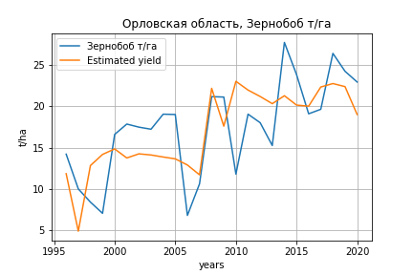
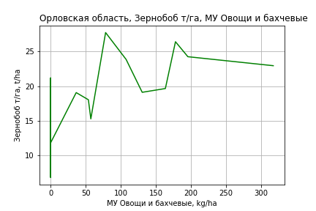
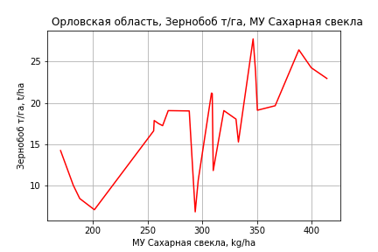
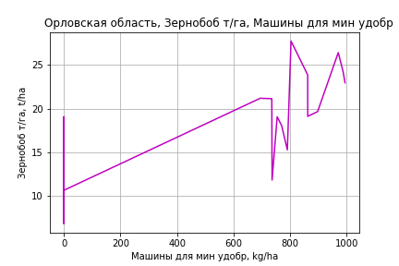
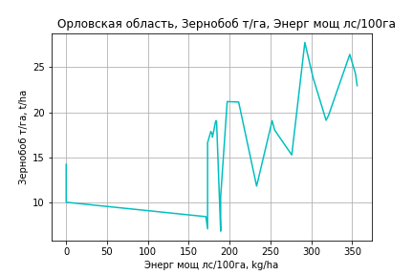
Зернобоб т/га
Calculated on the basis of information in the (25) years: 1996.0-2020.0
 |  | Iteration 1 |  | Iteration 2 |  | Iteration 3 |  | Iteration 4 |  | Iteration 5 |  | Iteration 6 |  | Iteration 7 |  | Iteration 8 |  | Iteration 9 |  | Iteration 10 |  | Iteration 11 |  | Iteration 12 |  | Iteration 13
 |  | beta | P_value | beta | P_value | beta | P_value | beta | P_value | beta | P_value | beta | P_value | beta | P_value | beta | P_value | beta | P_value | beta | P_value | beta | P_value | beta | P_value | beta | P_value
Parameters | Variables
МУ ВСЕГО | C1 | -0.40998850597 | 0.45039975291
МУ Зерновые плюс зернобоб | C2 | 0.28244851939 | 0.56996936038 | -0.07522224078 | 0.6298732767
МУ Картофель | C3 | -0.02559288429 | 0.10835914622 | -0.022392128431 | 0.13011082041 | -0.025019871249 | 0.063081542965
МУ Овощи и бахчевые | C4 | 0.025568482666 | 0.13368440058 | 0.024475098487 | 0.13864498614 | 0.021334337152 | 0.14034318617 | 0.017226725985 | 0.2688607409 | 0.020945285542 | 0.24334899809 | 0.021231468168 | 0.21758121555 | 0.01076678852 | 0.60286736306 | 0.01076678852 | 0.60286736306 | 0.015453495101 | 0.40930885216 | 0.019689010266 | 0.270490707 | 0.019161755463 | 0.26846953292 | 0.012403907574 | 0.4283324668 | 0.004647639449 | 0.76177035296
МУ Овощи | C5 | -1.2741450819E-15 | 0.49021932581 | -2.7006903881E-16 | 0.83532189309 | 2.9151613009E-16 | 0.23322894687 | 1.3387488615E-16 | 0.8472464425 | 2.0398114679E-16 | 0.70513844467 | 1.0276544372E-15 | 0.42254651914 | -1.7623600451E-17 | 0.96191927409
МУ Подсолнечник | C6 | -0.087795369083 | 0.032805209802 | -0.092592342568 | 0.020748247624 | -0.091465908965 | 0.017321510644 | -0.089172250998 | 0.031428670404
МУ Сахарная свекла | C7 | 0.083305680581 | 0.026099887993 | 0.0788563328 | 0.026803125872 | 0.065189613164 | 0.00040098765179 | 0.047919198676 | 0.0012623625708 | 0.050476374935 | 0.002207558868 | 0.049730578013 | 0.00080897550187 | 0.031869834219 | 0.027940954251 | 0.031869834219 | 0.027940954251 | 0.03017547129 | 0.028523862342 | 0.02931854841 | 0.029967878474 | 0.028736816197 | 0.026962282152 | 0.027449453748 | 0.032018543324 | 0.025746712429 | 0.048885176027
МУ СХ Культуры Всего | C8 | -0.4018658103 | 0.47448611996 | 0.020770399887 | 0.70142658172 | 0.0061210019375 | 0.88741964844 | 0.023911780196 | 0.61373986457 | -0.0069269076888 | 0.89493632866
Тракторы | C9 | -0.012248781742 | 0.010591462803 | -0.01344682731 | 0.002913947755 | -0.012345996992 | 0.00056933624416 | -0.010399445352 | 0.0024280031633 | -0.0096812543342 | 0.0090185461389 | -0.0095788261197 | 0.0060616831987
Тракторы колесные | C10 | -0.0049909858656 | 0.088111359623 | -0.0048504146553 | 0.087782445556 | -0.0044930143416 | 0.086567002087 | -0.003657807538 | 0.19040591 | -0.0024331089866 | 0.43275166757 | -0.0026021750972 | 0.34103422329 | -0.0019335824776 | 0.56724291622 | -0.0019335824776 | 0.56724291622
Опрыскиватели | C11 | 0.038136782104 | 0.55924869188 | 0.023239281613 | 0.70194964795 | 0.023300552523 | 0.6912718727 | 0.046287800051 | 0.47334613189 | 0.009751704477 | 0.89196264558 | 0.015203357246 | 0.78885191074 | -0.010040707412 | 0.88654723489 | -0.010040707412 | 0.88654723489 | -0.038633723426 | 0.43245114776
Копатели картофеля | C12 | 0.23930675947 | 0.48015155045 | 0.16767500134 | 0.59678002864 | 0.18022805848 | 0.55520301481 | 0.32426612866 | 0.33229829152 | 0.18437074259 | 0.62336701762 | 0.21310744194 | 0.471712156 | -0.059408635698 | 0.8658075984 | -0.059408635698 | 0.8658075984 | -0.18787526816 | 0.48279979477 | 0.003284837203 | 0.97621432706 | 0.02553966641 | 0.74351385216 | -0.04522689345 | 0.1205797768
Машины для мин удобр | C13 | 0.012025940982 | 0.84013388791 | 0.034027690687 | 0.51014698034 | 0.019518700792 | 0.62780258246 | 0.0076319471113 | 0.86282310625 | 0.031830089492 | 0.52507825567 | 0.030887473694 | 0.51855267582 | 0.078550337063 | 0.17647138722 | 0.078550337063 | 0.17647138722 | 0.060008095416 | 0.19700814118 | 0.039620502614 | 0.29123804707 | 0.029304595961 | 0.015181853084 | 0.022298639597 | 0.014951074724 | 0.010227657639 | 0.017913967169
Посев компл для зерн | C14 | 0.17221969122 | 0.24995251643 | 0.15067199509 | 0.29114282936 | 0.150585544 | 0.27461449462 | 0.073683552788 | 0.60932196898 | 0.085374239817 | 0.60866120011 | 0.074825677059 | 0.59601610916 | -0.03302937693 | 0.84667500976 | -0.03302937693 | 0.84667500976 | 0.041138676913 | 0.70791586903 | -0.021886057802 | 0.7693717167
Сеялки | C15 | -0.013570181541 | 0.81263696598 | -0.005788448781 | 0.91642355147 | -0.0055057791963 | 0.91771530964 | -0.032283020249 | 0.57672497128 | -0.016735949094 | 0.8003609959 | -0.02182473936 | 0.67485679464 | -0.014485472302 | 0.82365028542 | -0.014485472302 | 0.82365028542 | 0.014945559043 | 0.7034616513 | -0.013793623571 | 0.35238917727 | -0.013912461192 | 0.33593366183
Энерг мощ лс/100га | C16 | 0.012848794805 | 0.26454314981 | 0.011557385535 | 0.2969876233 | 0.011835613861 | 0.26868256695 | 0.0093291090823 | 0.42423887615 | 0.0013240210567 | 0.9173469088 | 0.0020378406812 | 0.85515355946 | 0.017262047578 | 0.1829118689 | 0.017262047578 | 0.1829118689 | 0.018886484737 | 0.12930940257 | 0.019389679036 | 0.11519169074 | 0.019824316861 | 0.096576144529 | 0.020914249055 | 0.07850899075 | 0.021425898026 | 0.0813772332

 | R2 |  | 0.986 |  | 0.985 |  | 0.985 |  | 0.98 |  | 0.971 |  | 0.971 |  | 0.951 |  | 0.951 |  | 0.95 |  | 0.948 |  | 0.948 |  | 0.945 |  | 0.938
 | R2 adj. |  | 0.966 |  | 0.967 |  | 0.969 |  | 0.961 |  | 0.948 |  | 0.951 |  | 0.923 |  | 0.923 |  | 0.926 |  | 0.928 |  | 0.931 |  | 0.931 |  | 0.926
 | F-statistic |  | 47.809560757 |  | 53.027115945 |  | 60.916324374 |  | 52.693607839 |  | 42.384117971 |  | 49.886329679 |  | 34.48915121 |  | 34.48915121 |  | 40.319987579 |  | 46.90873665 |  | 57.468776672 |  | 68.854937401 |  | 79.262457482
 | F value |  | 2.7816390974E-07 |  | 4.913448214E-08 |  | 6.8040546653E-09 |  | 5.2937956606E-09 |  | 8.265237074E-09 |  | 1.1293841099E-09 |  | 8.3238432538E-09 |  | 8.3238432538E-09 |  | 1.4716621642E-09 |  | 2.7834680288E-10 |  | 3.6194622409E-11 |  | 6.5385847952E-12 |  | 2.3138961047E-12
 | P value |  | 1.2377284041E+18 |  | 2.4886720132E+17 |  | 1.9809470091E+17 |  | 2.8638020555E+17 |  | 1.8239461607E+17 |  | 6.017247967E+16 |  | 8.9974715343E+16 |  | 1047.6466087 |  | 433.47977057 |  | 187.34266864 |  | 119.44607352 |  | 21.384915572 |  | 12.408072785
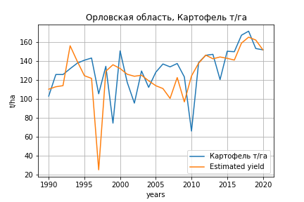
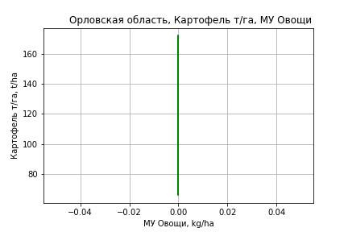
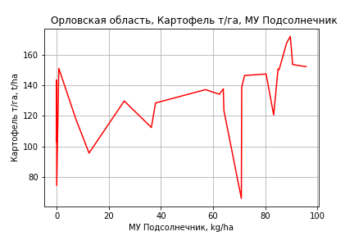
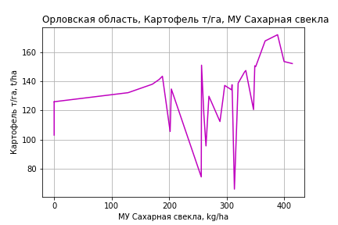
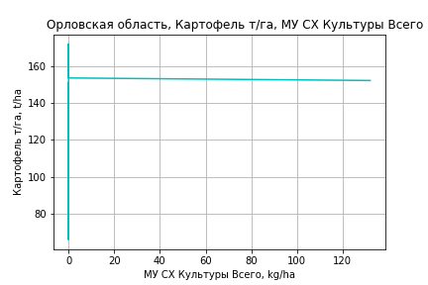
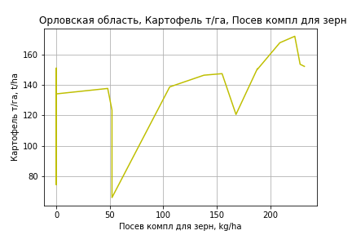
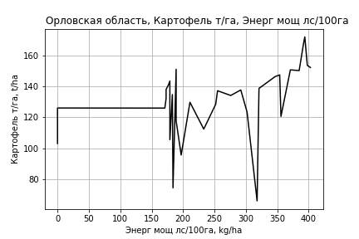
Картофель т/га
 |  | Iteration 1 |  | Iteration 2 |  | Iteration 3 |  | Iteration 4 |  | Iteration 5 |  | Iteration 6 |  | Iteration 7 |  | Iteration 8 |  | Iteration 9 |  | Iteration 10 |  | Iteration 11
 |  | beta | P_value | beta | P_value | beta | P_value | beta | P_value | beta | P_value | beta | P_value | beta | P_value | beta | P_value | beta | P_value | beta | P_value | beta | P_value
Parameters | Variables
МУ ВСЕГО | C1 | -1.0084671179 | 0.75072726339
МУ Зерновые плюс зернобоб | C2 | 0.67248975478 | 0.84227659845 | -0.35594069682 | 0.7094685707
МУ Картофель | C3 | -0.077473581316 | 0.54235226445 | -0.062119363544 | 0.58620277807 | -0.072299526391 | 0.50412067579
МУ Овощи и бахчевые | C4 | -0.046033142061 | 0.73150148481 | -0.043781376967 | 0.73676900764 | -0.058474350614 | 0.6296104041 | -0.071263631092 | 0.54636024169
МУ Овощи | C5 | 4.7651592826E-15 | 0.79480797143 | 5.61273967E-16 | 0.93819225918 | -2.0245884088E-16 | 0.81774019276 | 1.9237318962E-15 | 0.55053544675 | 0 |  | 0 |  | 0 |  | 0 |  | 0 |  | 0 |  | 0
МУ Подсолнечник | C6 | -0.010441999828 | 0.96755041575 | -0.030994359224 | 0.8979302296 | -0.0017173071758 | 0.99384998131 | 0.016109184232 | 0.94107492103 | 0.024189472782 | 0.90999771214 | 0.09648857982 | 0.67465288779 | 0.10070725166 | 0.65100614167 | 0.095843397459 | 0.6582855222 | 0.11238841596 | 0.59152190668 | 0.02153389234 | 0.91124718082 | 0.017298791693 | 0.92679426947
МУ Сахарная свекла | C7 | 0.27483603585 | 0.21589612942 | 0.28574398964 | 0.18129263203 | 0.21765893004 | 0.036368854558 | 0.16098049253 | 0.0032395146979 | 0.16306966613 | 0.0023975410425 | 0.13207965436 | 0.012900635187 | 0.13177766649 | 0.011007757931 | 0.12987196044 | 0.0092151288081 | 0.13172469978 | 0.0070237945048 | 0.13376932688 | 0.0063344210747 | 0.1302323443 | 0.0033349525065
МУ СХ Культуры Всего | C8 | -0.85628941324 | 0.80164727089 | 0.21885725937 | 0.59532197366 | 0.14448099097 | 0.68028386919 | 0.20576614072 | 0.53827754279 | 0.24098377167 | 0.45765906019 | 0.29407967578 | 0.40302962816 | 0.26706585059 | 0.34930587005 | 0.28609355101 | 0.28236873528 | 0.25356040719 | 0.3088491364 | 0.25747322689 | 0.30366340324 | 0.26759597028 | 0.265497031
Тракторы | C9 | -0.048768301006 | 0.14317960957 | -0.053347328591 | 0.069835639417 | -0.047455305005 | 0.046700872804 | -0.040885175056 | 0.052173871371 | -0.042191255347 | 0.04100753813
Тракторы колесные | C10 | -0.011622644932 | 0.62293381986 | -0.011978112137 | 0.60196123654 | -0.0098686812611 | 0.64888463608 | -0.0072762318457 | 0.72873852938 | -0.0035639391217 | 0.85652874718 | -0.0029638323236 | 0.88980188431
Опрыскиватели | C11 | 0.0070337555119 | 0.98965943556 | -0.022805857616 | 0.96500572904 | -0.028641340682 | 0.95492026407 | 0.037863949652 | 0.93834608409 | 0.045211730904 | 0.92517372411 | -0.0035129222482 | 0.99462939366 | -0.062963128285 | 0.82843835162
Копатели картофеля | C12 | 1.0903038626 | 0.70233932276 | 0.92226615097 | 0.73497198952 | 0.96439125634 | 0.71640306281 | 1.3811811148 | 0.58775659924 | 1.5359690703 | 0.53826691581 | 0.72024530869 | 0.78710443645 | 0.42819250138 | 0.78824809144 | 0.74007627247 | 0.27545021267 | 0.5788387187 | 0.28695624015 | -0.014139624908 | 0.84674096317
Машины для мин удобр | C13 | -0.19515904397 | 0.68293457263 | -0.11673054098 | 0.76877901477 | -0.18113891152 | 0.60428716318 | -0.21478826953 | 0.52908099618 | -0.27636909995 | 0.39016344309 | -0.038289857615 | 0.90605763309 | -0.053341922489 | 0.85828576889 | -0.094332251369 | 0.6772728603
Посев компл для зерн | C14 | 1.4565870791 | 0.25860979139 | 1.3901976879 | 0.26025756898 | 1.3818563879 | 0.25089037694 | 1.1470742673 | 0.3087937127 | 1.1984619113 | 0.27879327325 | 0.52712310467 | 0.64290748344 | 0.65629531253 | 0.30420147122 | 0.56395008677 | 0.22335846721 | 0.38251836136 | 0.0075982770499 | 0.31494655046 | 0.012727212707 | 0.30183030764 | 0.0036377851627
Сеялки | C15 | 0.022043632816 | 0.96445699308 | 0.035153450966 | 0.94154338264 | 0.036862564148 | 0.93714394427 | -0.04305161651 | 0.92298922076 | -0.050494054981 | 0.90820541328 | -0.10128840981 | 0.83108556837 | -0.04337958536 | 0.84362626848 | -0.087018643335 | 0.31966344698 | -0.09324566709 | 0.27129348733
Энерг мощ лс/100га | C16 | 0.27301552249 | 3.8052857428E-06 | 0.27068279938 | 1.7476438819E-06 | 0.27007500577 | 9.2082725441E-07 | 0.26998390984 | 5.4551017213E-07 | 0.26820083424 | 3.3063328076E-07 | 0.28178241704 | 3.2035257631E-07 | 0.28168912421 | 1.677465099E-07 | 0.28312486151 | 6.2700321506E-08 | 0.28108867273 | 3.3310540053E-08 | 0.28529148445 | 1.8832895581E-08 | 0.28692370036 | 5.0577805637E-09

 | R2 |  | 0.973 |  | 0.973 |  | 0.973 |  | 0.972 |  | 0.972 |  | 0.965 |  | 0.965 |  | 0.965 |  | 0.964 |  | 0.963 |  | 0.963
 | R2 adj. |  | 0.948 |  | 0.951 |  | 0.953 |  | 0.955 |  | 0.956 |  | 0.948 |  | 0.95 |  | 0.952 |  | 0.954 |  | 0.954 |  | 0.955
 | F-statistic |  | 38.813302422 |  | 43.890309323 |  | 49.616215136 |  | 55.269366862 |  | 62.196171889 |  | 57.594321427 |  | 66.975988505 |  | 78.594801001 |  | 92.983085485 |  | 107.1210025 |  | 133.47544817
 | F value |  | 9.9427322651E-10 |  | 1.5249313449E-10 |  | 2.241640744E-11 |  | 3.6452700696E-12 |  | 5.3543948467E-13 |  | 5.6028883838E-13 |  | 6.6343622821E-14 |  | 7.334025303E-15 |  | 7.9157675887E-16 |  | 1.3390612609E-16 |  | 1.1114298269E-17
 | P value |  | 1.2451197137E+18 |  | 1.9694199184E+17 |  | 1.130765899E+18 |  | 3.4497582511E+17 |  | inf |  | inf |  | inf |  | inf |  | inf |  | inf |  | inf
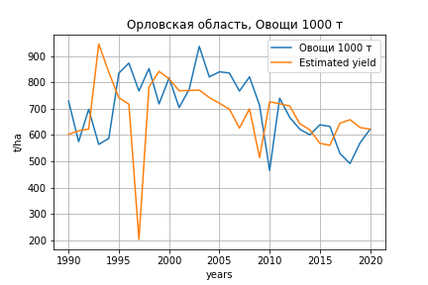
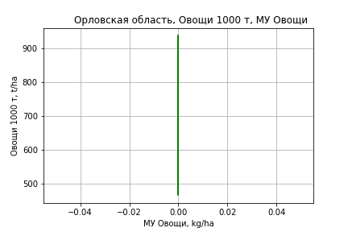
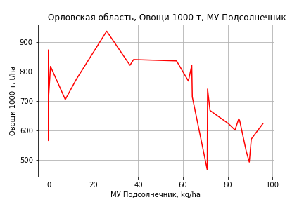
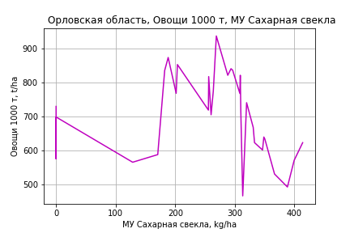
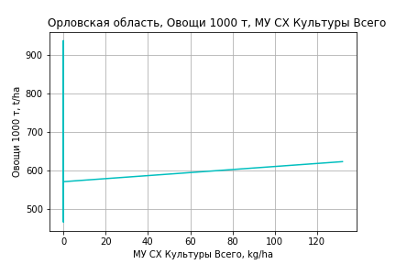
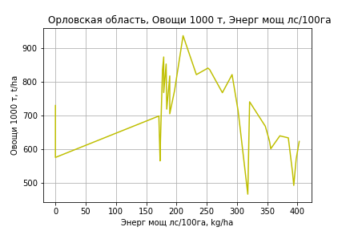
Овощи 1000 т
 |  | Iteration 1 |  | Iteration 2 |  | Iteration 3 |  | Iteration 4 |  | Iteration 5 |  | Iteration 6 |  | Iteration 7 |  | Iteration 8 |  | Iteration 9 |  | Iteration 10 |  | Iteration 11 |  | Iteration 12
 |  | beta | P_value | beta | P_value | beta | P_value | beta | P_value | beta | P_value | beta | P_value | beta | P_value | beta | P_value | beta | P_value | beta | P_value | beta | P_value | beta | P_value
Parameters | Variables
МУ ВСЕГО | C1 | -35.934849585 | 0.057403166126
МУ Зерновые плюс зернобоб | C2 | 28.003944668 | 0.15380604189 | -8.6422611733 | 0.16237971859
МУ Картофель | C3 | -0.5315350389 | 0.4586989662 | 0.015583946289 | 0.98262472064 | -0.23159100982 | 0.74657877839
МУ Овощи и бахчевые | C4 | 0.28547545568 | 0.70532439234 | 0.3657129156 | 0.65616632009 | 0.0089666463211 | 0.99110296584 | -0.032000183319 | 0.96705000789
МУ Овощи | C5 | 1.8022177916E-13 | 0.094396505759 | 4.2322372511E-14 | 0.35931695686 | -4.1585432909E-15 | 0.47964610624 | 1.4295146287E-14 | 0.50137148094 | 0 |  | 0 |  | 0 |  | 0 |  | 0 |  | 0 |  | 0 |  | 0
МУ Подсолнечник | C6 | 0.96471640516 | 0.50703019976 | 0.23237131389 | 0.87865598561 | 0.94321986942 | 0.52697570183 | 1.0003219744 | 0.48883601884 | 1.0039503429 | 0.47495464255 | 1.4056912152 | 0.33985602481 | 1.4844810898 | 0.30028623329 | 1.334793677 | 0.34890580013 | 1.4164775058 | 0.30321422171 | 1.2626248505 | 0.34228200325 | 0.55667098366 | 0.61414091719 | 0.35647913187 | 0.70268134942
МУ Сахарная свекла | C7 | 2.7581466052 | 0.035328531501 | 3.1468312454 | 0.02608091008 | 1.4937219709 | 0.031508585081 | 1.3121686851 | 0.00052611808993 | 1.3131068065 | 0.00036001970966 | 1.1409061408 | 0.0013391352985 | 1.1352660752 | 0.0010986528285 | 1.0766170703 | 0.0014695273218 | 1.0857641645 | 0.0010413701866 | 1.0678102469 | 0.0009736307083 | 1.0657052152 | 0.00094143080166 | 1.0078486999 | 0.00018300118444
МУ СХ Культуры Всего | C8 | -34.818024361 | 0.083414455419 | 3.4928271044 | 0.18803032225 | 1.6869669082 | 0.47182652847 | 1.883276489 | 0.39486299609 | 1.8990905954 | 0.37125205579 | 2.1941259797 | 0.32738594629 | 1.6896032352 | 0.35274588318 | 2.2751897116 | 0.19287850027 | 2.1145714719 | 0.19577283045 | 1.9077766036 | 0.22418795173 | 1.7588821319 | 0.25851701075 | 1.8108506882 | 0.23510942042
Тракторы | C9 | -0.23479467862 | 0.20611928055 | -0.39795980777 | 0.034975238049 | -0.25490112658 | 0.10184065238 | -0.23385558028 | 0.088068725196 | -0.23444206189 | 0.07762912155
Тракторы колесные | C10 | -0.10721032834 | 0.42305225254 | -0.11987674088 | 0.41012149226 | -0.068659634439 | 0.63411801844 | -0.060355458631 | 0.66272295342 | -0.058688492664 | 0.6489317775 | -0.055353908899 | 0.68416735884
Опрыскиватели | C11 | 0.43198019711 | 0.88750714126 | -0.63129890282 | 0.84718222373 | -0.77298477684 | 0.81877525296 | -0.55995395747 | 0.86222794756 | -0.55665451366 | 0.8593817702 | -0.827400384 | 0.80299478698 | -1.937720041 | 0.30107138577
Копатели картофеля | C12 | 6.9111011159 | 0.66691825217 | 0.92338988222 | 0.95701328337 | 1.9461899325 | 0.91212225359 | 3.2812579338 | 0.84451957734 | 3.3507638357 | 0.83629007985 | -1.1819280462 | 0.94431281752 | -6.6364419068 | 0.51533732683 | 2.9619286026 | 0.50011287559 | 2.1658883488 | 0.53759272481 | 2.9598826871 | 0.3573013155 | -0.13700923133 | 0.72108488971
Машины для мин удобр | C13 | -1.3414078438 | 0.61815946294 | 1.4532459514 | 0.56266758546 | -0.11059309519 | 0.96192931625 | -0.21837926188 | 0.92223136474 | -0.24603148549 | 0.9058069758 | 1.0768916655 | 0.60233537782 | 0.7957723116 | 0.67645809903 | -0.46572443931 | 0.75267958873
Посев компл для зерн | C14 | 7.8422540197 | 0.27876812699 | 5.4765915749 | 0.47627559997 | 5.2740643189 | 0.50484606078 | 4.5220064408 | 0.53898919263 | 4.5450815213 | 0.52496857717 | 0.81468637764 | 0.90993485213 | 3.2271665201 | 0.42563138564 | 0.38519853776 | 0.89693240877 | -0.51054165038 | 0.55608548756
Сеялки | C15 | 0.004280426126 | 0.99877258332 | 0.47142440628 | 0.87596533651 | 0.51292177544 | 0.86905533674 | 0.25693938217 | 0.93022794573 | 0.25359743353 | 0.92927869962 | -0.028649045751 | 0.99241506634 | 1.0528830529 | 0.45520729441 | -0.29012958819 | 0.60827335348 | -0.32087280809 | 0.55760099094 | -0.4681491609 | 0.33241260272
Энерг мощ лс/100га | C16 | 1.4584321814 | 7.075375681E-06 | 1.3753099331 | 2.4244773867E-05 | 1.3605526684 | 3.1306855213E-05 | 1.3602608684 | 1.9372246142E-05 | 1.3594601971 | 1.1196375721E-05 | 1.4349283065 | 7.6986030221E-06 | 1.4331859262 | 4.9715079772E-06 | 1.4773714206 | 2.205653903E-06 | 1.4673186246 | 1.3162713377E-06 | 1.486573626 | 6.102299946E-07 | 1.5294274091 | 2.2282507014E-07 | 1.5650648859 | 1.0875002242E-08

 | R2 |  | 0.971 |  | 0.963 |  | 0.958 |  | 0.958 |  | 0.958 |  | 0.951 |  | 0.95 |  | 0.948 |  | 0.948 |  | 0.947 |  | 0.945 |  | 0.945
 | R2 adj. |  | 0.943 |  | 0.932 |  | 0.928 |  | 0.932 |  | 0.935 |  | 0.927 |  | 0.93 |  | 0.93 |  | 0.932 |  | 0.934 |  | 0.934 |  | 0.936
 | F-statistic |  | 35.288052449 |  | 31.579800552 |  | 31.840482959 |  | 36.184231945 |  | 41.547272502 |  | 40.599423323 |  | 46.859133317 |  | 52.29990046 |  | 62.080409872 |  | 74.279906585 |  | 89.019255907 |  | 114.94418252
 | F value |  | 2.0530316844E-09 |  | 2.165960239E-09 |  | 9.8489538738E-10 |  | 1.6623375121E-10 |  | 2.4845521297E-11 |  | 1.7914362161E-11 |  | 2.726991007E-12 |  | 6.1770946563E-13 |  | 7.8509139624E-14 |  | 1.028156692E-14 |  | 1.6476998171E-15 |  | 1.5233471708E-16
 | P value |  | 1.2451197137E+18 |  | 1.9694199184E+17 |  | 1.130765899E+18 |  | 3.4497582511E+17 |  | inf |  | inf |  | inf |  | inf |  | inf |  | inf |  | inf |  | inf

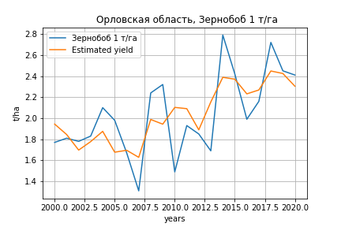
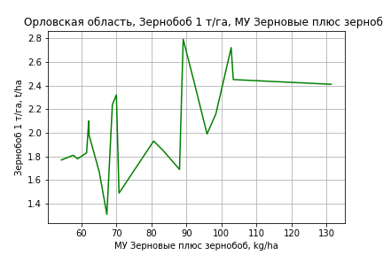
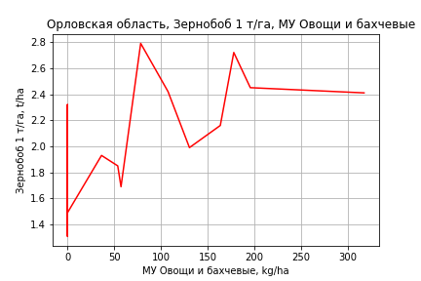
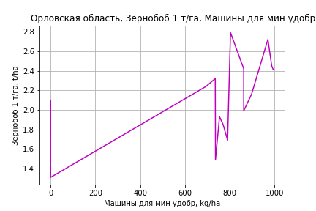
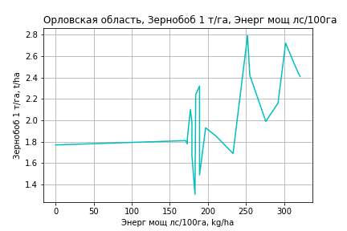
Зернобоб 1 т/га
Calculated on the basis of information in the (21) years: 2000.0-2020.0
 |  | Iteration 1 |  | Iteration 2 |  | Iteration 3 |  | Iteration 4 |  | Iteration 5 |  | Iteration 6 |  | Iteration 7 |  | Iteration 8 |  | Iteration 9 |  | Iteration 10 |  | Iteration 11 |  | Iteration 12 |  | Iteration 13
 |  | beta | P_value | beta | P_value | beta | P_value | beta | P_value | beta | P_value | beta | P_value | beta | P_value | beta | P_value | beta | P_value | beta | P_value | beta | P_value | beta | P_value | beta | P_value
Parameters | Variables
МУ ВСЕГО | C1 | -0.10074288368 | 0.01587708685
МУ Зерновые плюс зернобоб | C2 | 0.10199750817 | 0.012614108488 | 0.0088801189965 | 0.48318773322 | 0.0023900784557 | 0.85273725455 | 0.0023900784557 | 0.85273725455 | 0.0034408253443 | 0.78125221336 | 0.0020816647053 | 0.84042053171 | 0.022811890327 | 0.022574460643 | 0.014394945936 | 0.026450621306 | 0.014206962664 | 0.017331215064 | 0.014644491869 | 0.0085073607871 | 0.014770983913 | 0.0061018097102 | 0.013573009759 | 0.011733527216 | 0.014514606024 | 0.0012353716589
МУ Картофель | C3 | -0.0028813472723 | 0.0093267545681 | -0.001760107551 | 0.14468998005
МУ Овощи и бахчевые | C4 | 0.0017967366675 | 0.054576308656 | 0.0020892100409 | 0.11717074768 | 0.0022374366485 | 0.11945497261 | 0.0022374366485 | 0.11945497261 | 0.0022470281681 | 0.105057583 | 0.0022389636155 | 0.088437079913 | 0.00043690067606 | 0.73573728296 | 0.00079382489596 | 0.54142762043 | 0.00084628162485 | 0.46420543211 | 0.00096171423426 | 0.35384376246 | 0.00094677049953 | 0.34552099701 | 0.00031831491437 | 0.73533438657 | 0.0002669467522 | 0.76744977282
МУ Овощи | C5 | -5.4191064897E-16 | 0.013303663728 | 1.1405734552E-16 | 0.26443792575 | -1.1520720615E-17 | 0.75021622868
МУ Подсолнечник | C6 | -0.0077208033073 | 0.25671784459 | -0.011073798554 | 0.28141142299 | -0.0071144484337 | 0.50127649793 | -0.0071144484337 | 0.50127649793
МУ Сахарная свекла | C7 | 0.0040503271641 | 0.12288183794 | 0.0060906169182 | 0.11558248125 | 0.0061620920511 | 0.13741716537 | 0.0061620920511 | 0.13741716537 | 0.004956800806 | 0.15849192328 | 0.0047335945148 | 0.13787064669 | -0.0023604104779 | 0.22730387176
МУ СХ Культуры Всего | C8 | -0.10430100398 | 0.014560809216 | -0.0028930077722 | 0.63204681519 | -0.0013764517541 | 0.83201857374 | -0.0013764517541 | 0.83201857374 | -0.0014529294649 | 0.81711406074
Тракторы | C9 | -0.0005818137806 | 0.15010301185 | -0.0012417822551 | 0.029442678049 | -0.001167070111 | 0.047388403865 | -0.001167070111 | 0.047388403865 | -0.00094869054619 | 0.033844813997 | -0.0009105160004 | 0.019381344128
Тракторы колесные | C10 | -0.00028493122827 | 0.1062826312 | -0.00030807101475 | 0.22944199292 | -0.0002338444535 | 0.38188613381 | -0.0002338444535 | 0.38188613381 | -0.00012652509012 | 0.53445814466 | -0.00014190510872 | 0.43882154262 | 2.5683227649E-05 | 0.90486693357 | -2.3068515589E-05 | 0.91511149232
Опрыскиватели | C11 | 0.0057496276119 | 0.1491753195 | 0.001553928953 | 0.76757307839 | 0.0014677944493 | 0.79869651386 | 0.0014677944493 | 0.79869651386 | -0.00060981330945 | 0.8971529124 | -5.8512420838E-05 | 0.98791580404 | 0.00091872106887 | 0.8506019309 | -0.00045208025635 | 0.92595478339 | -0.00083496247661 | 0.79109872318
Копатели картофеля | C12 | 0.035121758675 | 0.079486980954 | 0.01479097368 | 0.5601941551 | 0.016774950271 | 0.54577265694 | 0.016774950271 | 0.54577265694 | 0.009042711607 | 0.70971028859 | 0.011296500857 | 0.59377785861 | 0.014177682153 | 0.59651899863 | 0.0022619612587 | 0.92915591855 | 0.00041894923839 | 0.9813379209 | 0.0047593023405 | 0.50177622566 | 0.0063634101351 | 0.21885460809 | -0.0007183030932 | 0.74232173595
Машины для мин удобр | C13 | -0.0067365506716 | 0.088502562797 | -0.00017009742974 | 0.96853241487 | 0.001379929849 | 0.76496407 | 0.001379929849 | 0.76496407 | 0.0027128056341 | 0.50686234609 | 0.0027948654744 | 0.46984181407 | -0.00097387183343 | 0.8289067851 | 0.0025873896648 | 0.47349027754 | 0.0024262247177 | 0.43980639128 | 0.0019169440054 | 0.42083129964 | 0.0011846742588 | 0.20702816454 | 0.00067353949861 | 0.45247056578 | 0.00040333041689 | 0.23369752355
Посев компл для зерн | C14 | 0.017523535755 | 0.04559059175 | 0.01606761502 | 0.18244235219 | 0.011501207503 | 0.34864175513 | 0.011501207503 | 0.34864175513 | 0.0098933006517 | 0.39201645623 | 0.008555473361 | 0.36441153802 | -0.00016372938971 | 0.98808688097 | -0.0010803194465 | 0.92321040878 | -0.00015919852674 | 0.9814548711 | -0.0015061704653 | 0.73466575423
Сеялки | C15 | -0.0020996775084 | 0.47194823661 | 0.00072961288447 | 0.8624850634 | -0.00037057496973 | 0.93507396892 | -0.00037057496973 | 0.93507396892 | 5.8196849489E-05 | 0.98935372415 | -0.00046433678603 | 0.89575838959 | -0.0018587606861 | 0.67679853268 | -0.001056760941 | 0.8145792898 | -0.00067112862986 | 0.79429747812 | -0.0013078584473 | 0.15568403124 | -0.0013249261587 | 0.13742144303
Энерг мощ лс/100га | C16 | 0.0023713731777 | 0.27215684885 | -0.00030530585805 | 0.91602582509 | -0.00049860889971 | 0.87508746064 | -0.00049860889971 | 0.87508746064 | 0.00041639880993 | 0.88103842874 | 0.00094702253372 | 0.53082741041 | 0.0038134466545 | 0.014239822317 | 0.003166832318 | 0.025433650695 | 0.003208715133 | 0.014250027234 | 0.0031117389544 | 0.0097186396236 | 0.0030789204961 | 0.00788556079 | 0.0033199922617 | 0.0055844005367 | 0.0031129836218 | 0.0013154848333

 | R2 |  | 0.998 |  | 0.996 |  | 0.994 |  | 0.994 |  | 0.993 |  | 0.993 |  | 0.988 |  | 0.987 |  | 0.987 |  | 0.987 |  | 0.986 |  | 0.984 |  | 0.984
 | R2 adj. |  | 0.995 |  | 0.987 |  | 0.984 |  | 0.984 |  | 0.985 |  | 0.986 |  | 0.978 |  | 0.977 |  | 0.978 |  | 0.98 |  | 0.981 |  | 0.979 |  | 0.98
 | F-statistic |  | 256.57059896 |  | 112.43694952 |  | 99.748783929 |  | 99.748783929 |  | 114.42878655 |  | 137.82743515 |  | 93.528782151 |  | 98.523915126 |  | 119.95595192 |  | 146.80119657 |  | 181.9266493 |  | 199.57340082 |  | 263.18781104
 | F value |  | 3.7782038145E-07 |  | 7.6532254772E-07 |  | 2.2565118119E-07 |  | 2.2565118119E-07 |  | 2.5486045235E-08 |  | 2.1265868963E-09 |  | 3.6080500977E-09 |  | 7.3658536908E-10 |  | 6.4238680155E-11 |  | 5.2053752895E-12 |  | 3.8595290324E-13 |  | 7.9632309858E-14 |  | 4.8019340141E-15
 | P value |  | 1.0256324546E+18 |  | 4.8250424071E+16 |  | 6.858447184E+17 |  | 2684.3634031 |  | 2492.8685334 |  | 2277.0775611 |  | 1281.4145835 |  | 1200.9460341 |  | 472.88153765 |  | 198.31992293 |  | 146.14077492 |  | 56.016088144 |  | 41.532157425

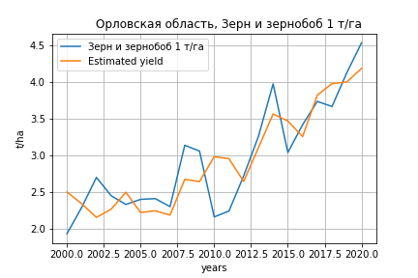
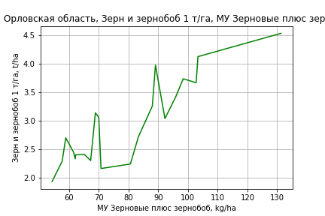
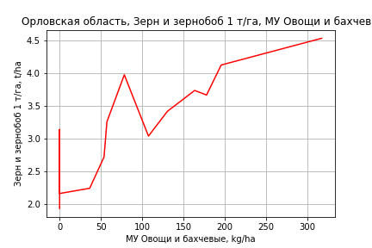
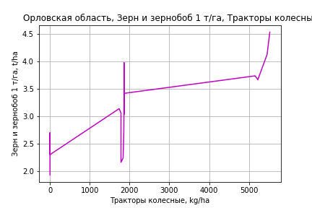
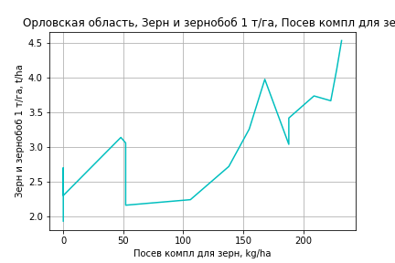
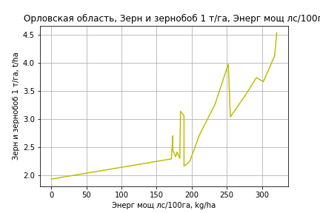
Зерн и зернобоб 1 т/га
Calculated on the basis of information in the (21) years: 2000.0-2020.0
 |  | Iteration 1 |  | Iteration 2 |  | Iteration 3 |  | Iteration 4 |  | Iteration 5 |  | Iteration 6 |  | Iteration 7 |  | Iteration 8 |  | Iteration 9 |  | Iteration 10 |  | Iteration 11 |  | Iteration 12
 |  | beta | P_value | beta | P_value | beta | P_value | beta | P_value | beta | P_value | beta | P_value | beta | P_value | beta | P_value | beta | P_value | beta | P_value | beta | P_value | beta | P_value
Parameters | Variables
МУ ВСЕГО | C1 | -0.054069130307 | 0.36331256865
МУ Зерновые плюс зернобоб | C2 | 0.063905704515 | 0.2707653664 | 0.013929209252 | 0.35005407032 | 0.0057683315545 | 0.70702381108 | 0.0057683315545 | 0.70702381108 | 0.0026486459161 | 0.83626288657 | 0.016794048689 | 0.14573320174 | 0.012209446251 | 0.080973721925 | 0.025956301862 | 0.0074576681925 | 0.026716174075 | 0.005101826469 | 0.02637446951 | 0.0030907008039 | 0.024998902265 | 0.0021250561997 | 0.024696372928 | 0.0014188412677
МУ Картофель | C3 | -0.0028150148753 | 0.088996970598 | -0.0022132407908 | 0.11834450485
МУ Овощи и бахчевые | C4 | 0.0033071919914 | 0.05214037594 | 0.0034641636837 | 0.037876759286 | 0.0036505506882 | 0.043541206518 | 0.0036505506882 | 0.043541206518 | 0.0036319965099 | 0.034019985684 | 0.0025825897642 | 0.10980937038 | 0.0028410759454 | 0.05892645797 | 0.0018124788563 | 0.38161643389 | 0.0014141129425 | 0.47448028098 | 0.0014668488351 | 0.43506793172 | 0.0011247915408 | 0.50964656419 | 0.00089647338126 | 0.49438127533
МУ Овощи | C5 | -3.201860378E-16 | 0.30180099966 | -5.4401506271E-17 | 0.63316106699 | -3.1832559148E-17 | 0.46534572094
МУ Подсолнечник | C6 | 0.0039653909596 | 0.73499928713 | 0.0021658242779 | 0.84957859169 | 0.0071444945788 | 0.56803121983 | 0.0071444945788 | 0.56803121983 | 0.0070521219989 | 0.55323804307 | 0.020652136191 | 0.054424984592 | 0.022315230961 | 0.026160734441 | 0.0064391575017 | 0.59135547364 | -0.0012059781189 | 0.87326840228
МУ Сахарная свекла | C7 | 0.0046982761352 | 0.29513080713 | 0.0057933082461 | 0.18428603754 | 0.0058831843902 | 0.22119065731 | 0.0058831843902 | 0.22119065731 | 0.0053887480094 | 0.22094067205 | -0.0011378327265 | 0.59622725125
МУ СХ Культуры Всего | C8 | -0.059654409401 | 0.3256848027 | -0.0052283103948 | 0.4609813321 | -0.0033213225866 | 0.66796528204 | -0.0033213225866 | 0.66796528204
Тракторы | C9 | -0.00078451947926 | 0.26630963778 | -0.0011387273413 | 0.0679546446 | -0.0010447808295 | 0.11575020458 | -0.0010447808295 | 0.11575020458 | -0.00096037725282 | 0.10652842911
Тракторы колесные | C10 | 0.0005519610448 | 0.089042266112 | 0.00053954182386 | 0.087136769031 | 0.00063287774133 | 0.068051848171 | 0.00063287774133 | 0.068051848171 | 0.00059633690183 | 0.058692181849 | 0.00089916401818 | 0.0038740978302 | 0.00089349319517 | 0.0027473336743 | 0.00015760791664 | 0.4823581548 | 0.00020849661722 | 0.3319274088 | 0.00022438762947 | 0.22286082221 | 0.00016677139095 | 0.23457527079 | 0.00015427481706 | 0.21330039481
Опрыскиватели | C11 | -0.016134640411 | 0.043061505592 | -0.018386489566 | 0.016499195199 | -0.018494799082 | 0.023298755727 | -0.018494799082 | 0.023298755727 | -0.017207954923 | 0.014203005111 | -0.020545466129 | 0.0060518857773 | -0.021672551454 | 0.0019794410237
Копатели картофеля | C12 | -0.063395610881 | 0.08078870109 | -0.074307228883 | 0.033001276636 | -0.071812484789 | 0.052602712502 | -0.071812484789 | 0.052602712502 | -0.066561584071 | 0.041225457644 | -0.079409956673 | 0.023990555639 | -0.086506618276 | 0.0068153468899 | 0.012314842872 | 0.37096219259 | 0.0045062741628 | 0.64267424414 | 0.0044609709386 | 0.63332479442 | -0.00031260658715 | 0.82469595485
Машины для мин удобр | C13 | -0.0035112264661 | 0.58094085969 | 1.3016666718E-05 | 0.99792311383 | 0.001962092789 | 0.72075853039 | 0.001962092789 | 0.72075853039 | 0.0021323155195 | 0.68238687821 | 0.0024571833875 | 0.66854358976 | 0.0045233509467 | 0.2780165317 | 0.00036205045294 | 0.95097062772 | -0.0023738143756 | 0.62518460367 | -0.0024142074787 | 0.60558447593
Посев компл для зерн | C14 | 0.054917323785 | 0.0048627913162 | 0.05413592499 | 0.0035706797572 | 0.048393912588 | 0.0077697853456 | 0.048393912588 | 0.0077697853456 | 0.045357498745 | 0.003152508249 | 0.03698690625 | 0.0090261723945 | 0.036691476305 | 0.0068956167057 | 7.111789691E-05 | 0.99416759703 | 0.0044158975886 | 0.58903281842 | 0.0039732666434 | 0.59119088771 | 0.0005455176085 | 0.86299486367 | 0.00061185044347 | 0.84098166767
Сеялки | C15 | 0.015076518071 | 0.022927939222 | 0.01659501015 | 0.0096767198921 | 0.015211582964 | 0.019736961722 | 0.015211582964 | 0.019736961722 | 0.014011887774 | 0.0096822874298 | 0.013953368768 | 0.014624953589 | 0.014472955204 | 0.0081043682054 | -0.0022257144528 | 0.40987850189
Энерг мощ лс/100га | C16 | 0.0024626517703 | 0.5150002581 | 0.0010260668494 | 0.76067850928 | 0.00078299864799 | 0.83545432072 | 0.00078299864799 | 0.83545432072 | 0.0019837344727 | 0.41961903093 | 0.0054833563321 | 0.0034130769994 | 0.0052619149392 | 0.0023100203812 | 0.0024635795461 | 0.17731228143 | 0.0024070787421 | 0.18020495983 | 0.0024609417407 | 0.14818849567 | 0.0027546689465 | 0.080947438093 | 0.00278326633 | 0.068074237855

 | R2 |  | 0.998 |  | 0.997 |  | 0.996 |  | 0.996 |  | 0.996 |  | 0.994 |  | 0.994 |  | 0.986 |  | 0.985 |  | 0.985 |  | 0.985 |  | 0.984
 | R2 adj. |  | 0.992 |  | 0.992 |  | 0.989 |  | 0.989 |  | 0.99 |  | 0.988 |  | 0.989 |  | 0.975 |  | 0.976 |  | 0.977 |  | 0.978 |  | 0.98
 | F-statistic |  | 167.4484032 |  | 180.17900129 |  | 152.48394849 |  | 152.48394849 |  | 181.32845535 |  | 161.69514549 |  | 189.9307025 |  | 92.147649046 |  | 105.77874532 |  | 129.92065212 |  | 159.17799031 |  | 203.04914376
 | F value |  | 1.3503070989E-06 |  | 1.4892408245E-07 |  | 4.206378417E-08 |  | 4.206378417E-08 |  | 3.2777954946E-09 |  | 9.6505379009E-10 |  | 7.7270711181E-11 |  | 1.0913423027E-09 |  | 1.4314633681E-10 |  | 1.2046291559E-11 |  | 1.0324039696E-12 |  | 6.95338244E-14
 | P value |  | 1.0256324546E+18 |  | 4.8250424071E+16 |  | 6.858447184E+17 |  | 2684.3634031 |  | 2483.190879 |  | 1392.5469874 |  | 1250.853006 |  | 451.456883 |  | 344.04803146 |  | 337.30683508 |  | 192.32531131 |  | 188.16385126

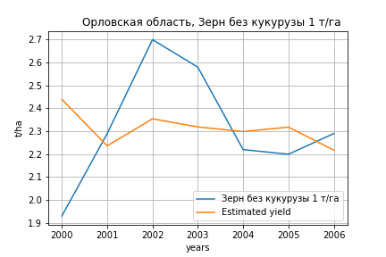
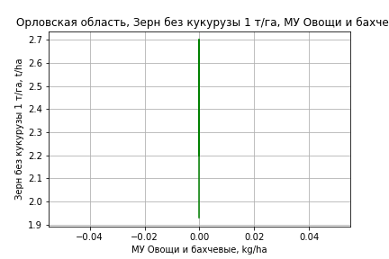
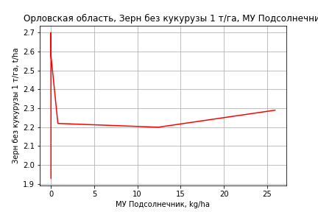
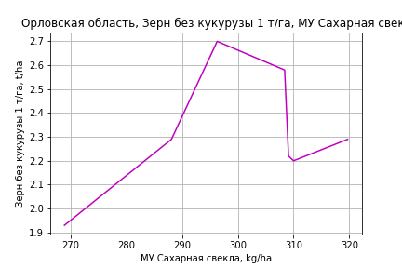
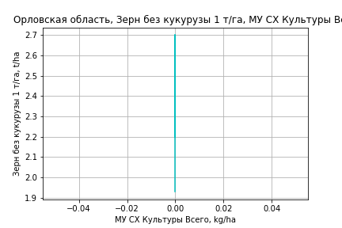
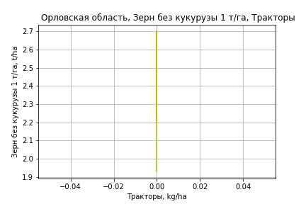
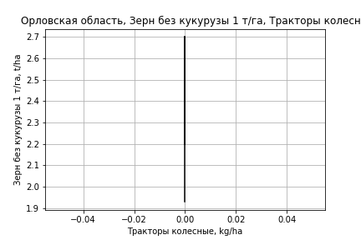
Зерн без кукурузы 1 т/га
Calculated on the basis of information in the (7) years: 2000.0-2006.0
 |  | Iteration 1 |  | Iteration 2 |  | Iteration 3 |  | Iteration 4 |  | Iteration 5
 |  | beta | P_value | beta | P_value | beta | P_value | beta | P_value | beta | P_value
Parameters | Variables
МУ ВСЕГО | C1 | -0.19328405308 | 0.064234956095
МУ Зерновые плюс зернобоб | C2 | 0.14252312889 | 0.078026823372 | -0.023556789444 | 0.57466074256
МУ Картофель | C3 | 2.2976909079E-05 | 0.98667922936 | -0.0024136660827 | 0.77840115554 | -0.0044920763695 | 0.51865751302
МУ Овощи и бахчевые | C4 | 2.6922200749E-17 | 0.06832636431 | 1.9629540128E-17 | 0.64597370599 | 5.9360689269E-20 | 0.94615428383 | 1.0303569934E-18 | 0.4367411995 | 1.2970675877E-18 | 0.6641174304
МУ Овощи | C5 | -7.7040407209E-19 | 0.37440696145 | 2.5928327311E-18 | 0.66690225515 | -8.262219328E-19 | 0.78383493859 | -3.293300164E-19 | 0.88206634538
МУ Подсолнечник | C6 | 0.014547417981 | 0.13001831451 | 0.0068445634404 | 0.76948823361 | 0.0023200635893 | 0.90224962052 | 0.0030345569118 | 0.86140393327 | 0.0030345569118 | 0.86140393327
МУ Сахарная свекла | C7 | 0.0033541777151 | 0.22391013747 | 0.0096574199462 | 0.32126982673 | 0.0075197039372 | 0.29897217447 | 0.0047688653327 | 0.33800215903 | 0.0047688653327 | 0.33800215903
МУ СХ Культуры Всего | C8 | 0 |  | 0 |  | 0 |  | 0 |  | 0
Тракторы | C9 | 0 |  | 0 |  | 0 |  | 0 |  | 0
Тракторы колесные | C10 | 0 |  | 0 |  | 0 |  | 0 |  | 0
Опрыскиватели | C11 | 0 |  | 0 |  | 0 |  | 0 |  | 0
Копатели картофеля | C12 | 0 |  | 0 |  | 0 |  | 0 |  | 0
Машины для мин удобр | C13 | 0 |  | 0 |  | 0 |  | 0 |  | 0
Посев компл для зерн | C14 | 0 |  | 0 |  | 0 |  | 0 |  | 0
Сеялки | C15 | 0 |  | 0 |  | 0 |  | 0 |  | 0
Энерг мощ лс/100га | C16 | 0.011082799734 | 0.057939946508 | 0.004863868546 | 0.47372444486 | 0.0038952893764 | 0.47962103056 | 0.0030003924615 | 0.5324825661 | 0.0030003924615 | 0.5324825661

 | R2 |  | 1 |  | 0.991 |  | 0.989 |  | 0.987 |  | 0.987
 | R2 adj. |  | 0.999 |  | 0.969 |  | 0.975 |  | 0.978 |  | 0.978
 | F-statistic |  | 1883.0884445 |  | 45.459433873 |  | 69.68033235 |  | 105.02520972 |  | 105.02520972
 | F value |  | 0.017637841934 |  | 0.02166332436 |  | 0.0027296600272 |  | 0.00029343443373 |  | 0.00029343443373
 | P value |  | 2.8194455646E+17 |  | 8.035050063E+18 |  | inf |  | inf |  | inf

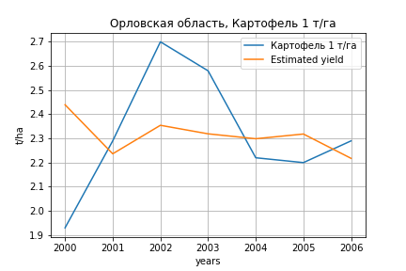
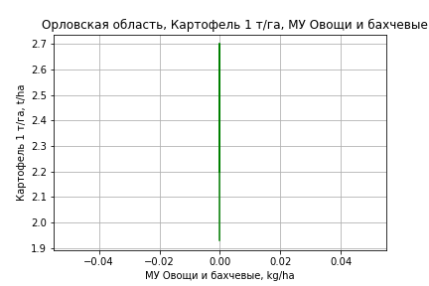
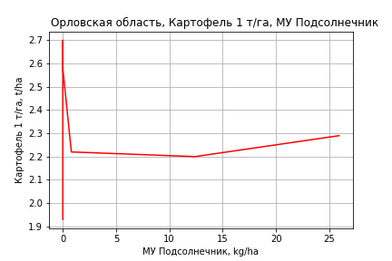




Картофель 1 т/га
Calculated on the basis of information in the (7) years: 2000.0-2006.0
 |  | Iteration 1 |  | Iteration 2 |  | Iteration 3 |  | Iteration 4 |  | Iteration 5
 |  | beta | P_value | beta | P_value | beta | P_value | beta | P_value | beta | P_value
Parameters | Variables
МУ ВСЕГО | C1 | -0.19328405308 | 0.064234956095
МУ Зерновые плюс зернобоб | C2 | 0.14252312889 | 0.078026823372 | -0.023556789444 | 0.57466074256
МУ Картофель | C3 | 2.2976909079E-05 | 0.98667922936 | -0.0024136660827 | 0.77840115554 | -0.0044920763695 | 0.51865751302
МУ Овощи и бахчевые | C4 | 2.6922200749E-17 | 0.06832636431 | 1.9629540128E-17 | 0.64597370599 | 5.9360689269E-20 | 0.94615428383 | 1.0303569934E-18 | 0.4367411995 | 1.2970675877E-18 | 0.6641174304
МУ Овощи | C5 | -7.7040407209E-19 | 0.37440696145 | 2.5928327311E-18 | 0.66690225515 | -8.262219328E-19 | 0.78383493859 | -3.293300164E-19 | 0.88206634538
МУ Подсолнечник | C6 | 0.014547417981 | 0.13001831451 | 0.0068445634404 | 0.76948823361 | 0.0023200635893 | 0.90224962052 | 0.0030345569118 | 0.86140393327 | 0.0030345569118 | 0.86140393327
МУ Сахарная свекла | C7 | 0.0033541777151 | 0.22391013747 | 0.0096574199462 | 0.32126982673 | 0.0075197039372 | 0.29897217447 | 0.0047688653327 | 0.33800215903 | 0.0047688653327 | 0.33800215903
МУ СХ Культуры Всего | C8 | 0 |  | 0 |  | 0 |  | 0 |  | 0
Тракторы | C9 | 0 |  | 0 |  | 0 |  | 0 |  | 0
Тракторы колесные | C10 | 0 |  | 0 |  | 0 |  | 0 |  | 0
Опрыскиватели | C11 | 0 |  | 0 |  | 0 |  | 0 |  | 0
Копатели картофеля | C12 | 0 |  | 0 |  | 0 |  | 0 |  | 0
Машины для мин удобр | C13 | 0 |  | 0 |  | 0 |  | 0 |  | 0
Посев компл для зерн | C14 | 0 |  | 0 |  | 0 |  | 0 |  | 0
Сеялки | C15 | 0 |  | 0 |  | 0 |  | 0 |  | 0
Энерг мощ лс/100га | C16 | 0.011082799734 | 0.057939946508 | 0.004863868546 | 0.47372444486 | 0.0038952893764 | 0.47962103056 | 0.0030003924615 | 0.5324825661 | 0.0030003924615 | 0.5324825661

 | R2 |  | 1 |  | 0.991 |  | 0.989 |  | 0.987 |  | 0.987
 | R2 adj. |  | 0.999 |  | 0.969 |  | 0.975 |  | 0.978 |  | 0.978
 | F-statistic |  | 1883.0884445 |  | 45.459433873 |  | 69.68033235 |  | 105.02520972 |  | 105.02520972
 | F value |  | 0.017637841934 |  | 0.02166332436 |  | 0.0027296600272 |  | 0.00029343443373 |  | 0.00029343443373
 | P value |  | 2.8194455646E+17 |  | 8.035050063E+18 |  | inf |  | inf |  | inf






Кукуруза на зер 1 т/га
Calculated on the basis of information in the (17) years: 2000.0, 2002.0, 2004.0, 2007.0-2020.0
 |  | Iteration 1 |  | Iteration 2 |  | Iteration 3 |  | Iteration 4 |  | Iteration 5 |  | Iteration 6 |  | Iteration 7 |  | Iteration 8 |  | Iteration 9 |  | Iteration 10 |  | Iteration 11 |  | Iteration 12 |  | Iteration 13
 |  | beta | P_value | beta | P_value | beta | P_value | beta | P_value | beta | P_value | beta | P_value | beta | P_value | beta | P_value | beta | P_value | beta | P_value | beta | P_value | beta | P_value | beta | P_value
Parameters | Variables
МУ ВСЕГО | C1 | 0.38005412705 | 0.69500679054 | -0.0026656618365 | 0.98727243446
МУ Зерновые плюс зернобоб | C2 | -0.38175374914 | 0.6865373535
МУ Картофель | C3 | 0.0032715726374 | 0.87491524016 | 0.00047621520679 | 0.97653180554 | 0.00044162415951 | 0.97412911181 | 0.0016073605708 | 0.88765144134 | 0.0016073605708 | 0.88765144134 | -0.00069049066097 | 0.94694371498
МУ Овощи и бахчевые | C4 | -0.0023552334073 | 0.92279140124 | -0.0038693898991 | 0.84592509875 | -0.003957209979 | 0.8075749845
МУ Овощи | C5 | -1.0043207966E-15 | 0.74691373294 | -2.2589853952E-16 | 0.86406482407 | 1.7274330491E-15 | 0.86505400155 | -1.0355823027E-14 | 0.67290568319
МУ Подсолнечник | C6 | -0.026041263507 | 0.94529733677 | 0.070013615225 | 0.77935070471 | 0.070333691308 | 0.73944781128 | 0.09021141323 | 0.60602721511 | 0.09021141323 | 0.60602721511 | 0.074362243314 | 0.65108467678 | 0.079901759119 | 0.54131807302 | 0.10781519104 | 0.078742530522 | 0.089580129768 | 0.10482442938 | 0.088202899536 | 0.091007020026 | 0.07610576505 | 0.044112143206 | 0.025062503235 | 0.27774284041 | 0.03052241312 | 0.15322084097
МУ Сахарная свекла | C7 | 0.04122742856 | 0.69783389597 | 0.017838336878 | 0.80536509839 | 0.017417315925 | 0.7607808727 | 0.026336879758 | 0.50801203445 | 0.026336879758 | 0.50801203445 | 0.0055277453219 | 0.81747634386 | 0.0047394611157 | 0.80455292117 | 0.00049750565589 | 0.94592464299 | 0.0020878973937 | 0.7680956288 | 0.0010944633039 | 0.85312732648 | 0.00092392620501 | 0.87001374091 | 0.0024558133275 | 0.69050672823 | 0.0025489643931 | 0.67249257836
МУ СХ Культуры Всего | C8 | 0.35666801805 | 0.71834775886 | -0.032847373617 | 0.86403735563 | -0.030708225923 | 0.79185639405 | -0.050852263517 | 0.49430782261 | -0.050852263517 | 0.49430782261
Тракторы | C9 | -0.0076291153526 | 0.65482843732 | -0.0025209268215 | 0.78366797642 | -0.0024949061138 | 0.74496490781 | -0.0033823994295 | 0.57711072616 | -0.0033823994295 | 0.57711072616 | -0.0010835060741 | 0.81994305756 | -0.00092939260442 | 0.8080943841
Тракторы колесные | C10 | -0.0015808426219 | 0.80615660429 | -0.00011782060868 | 0.97861714291 | -0.00010084549277 | 0.97777833878 | 0.00025107290755 | 0.93242812328 | 0.00025107290755 | 0.93242812328 | 7.2119247939E-05 | 0.97953397979 | 0.00016467231891 | 0.94165899525 | 0.00060995292615 | 0.62137402983 | -0.000236649176 | 0.76817494808
Опрыскиватели | C11 | -0.017998187202 | 0.89396914065 | -0.026010058551 | 0.81441848879 | -0.026235357048 | 0.77857934387 | -0.038913750873 | 0.57692260995 | -0.038913750873 | 0.57692260995 | -0.01440231762 | 0.7984744884 | -0.015550729815 | 0.75328443784 | -0.02520008467 | 0.37060172075
Копатели картофеля | C12 | -0.044758485493 | 0.93383493624 | -0.050691694643 | 0.90947289112 | -0.051215204049 | 0.89206355034 | -0.095494918637 | 0.74719633632 | -0.095494918637 | 0.74719633632 | 0.010714579014 | 0.96452155378 | 0.0079412390336 | 0.97100024347 | -0.033426264494 | 0.79503428235 | 0.075018579989 | 0.15929881555 | 0.075310105985 | 0.13722264928 | 0.075528346085 | 0.11963385266 | -0.0074059308733 | 0.50706730876
Машины для мин удобр | C13 | 0.030348270711 | 0.75556162379 | 0.018103737647 | 0.81169935461 | 0.017885026202 | 0.7780131215 | 0.024512060942 | 0.63345207691 | 0.024512060942 | 0.63345207691 | 0.0093719793938 | 0.83091888938 | 0.010413902522 | 0.78280280122 | 0.017332149611 | 0.46167816882 | 0.015600670194 | 0.50035337332 | 0.01084360989 | 0.48721201989 | 0.0053365876449 | 0.20400436074 | 0.005047081738 | 0.26920469759 | 0.0024633787768 | 0.26706011147
Посев компл для зерн | C14 | 0.077635888338 | 0.7158343313 | 0.062562254132 | 0.7166375636 | 0.062456043276 | 0.66927511471 | 0.079889189253 | 0.48675111339 | 0.079889189253 | 0.48675111339 | 0.035576418423 | 0.68813592723 | 0.032867783773 | 0.6498645367 | 0.027114669955 | 0.67105458015 | -0.017772176038 | 0.66013812064 | -0.01300251195 | 0.71124674205
Сеялки | C15 | 0.017642893428 | 0.83231581499 | 0.011220895486 | 0.86780244555 | 0.011331388657 | 0.84222009009 | 0.018901288266 | 0.65916840014 | 0.018901288266 | 0.65916840014 | -0.00043716726652 | 0.988639797 | -0.00067312417159 | 0.9808763681 | 0.0021495483429 | 0.9284314857 | -0.017284004638 | 0.14425477232 | -0.015753705616 | 0.11474962415 | -0.01382222923 | 0.084071921537
Энерг мощ лс/100га | C16 | -0.027040911753 | 0.79349016538 | -0.0068947650443 | 0.92616477809 | -0.0069627660839 | 0.91207170854 | -0.017379193911 | 0.67724038008 | -0.017379193911 | 0.67724038008 | 0.006714244805 | 0.76062261501 | 0.006949616863 | 0.72868740141 | 0.011335592191 | 0.18193354451 | 0.0092055439595 | 0.24379481933 | 0.010205958682 | 0.13622925495 | 0.010240316555 | 0.11853572511 | 0.0085772307818 | 0.21833462108 | 0.0079737862505 | 0.23534707943

 | R2 |  | 0.967 |  | 0.964 |  | 0.964 |  | 0.963 |  | 0.963 |  | 0.959 |  | 0.959 |  | 0.959 |  | 0.954 |  | 0.953 |  | 0.953 |  | 0.937 |  | 0.935
 | R2 adj. |  | 0.721 |  | 0.794 |  | 0.845 |  | 0.874 |  | 0.874 |  | 0.884 |  | 0.9 |  | 0.912 |  | 0.913 |  | 0.921 |  | 0.927 |  | 0.911 |  | 0.915
 | F-statistic |  | 3.9316809887 |  | 5.6768423053 |  | 8.1505180181 |  | 10.846559975 |  | 10.846559975 |  | 12.754820816 |  | 16.35500516 |  | 20.573170644 |  | 23.291614468 |  | 29.261891945 |  | 36.989510772 |  | 35.873319581 |  | 46.634470875
 | F value |  | 0.22129772506 |  | 0.08923558423 |  | 0.028209506444 |  | 0.0081074977012 |  | 0.0081074977012 |  | 0.0026795115246 |  | 0.00061871120686 |  | 0.00013149800376 |  | 3.8529269283E-05 |  | 6.966475053E-06 |  | 1.1465442813E-06 |  | 8.2060974681E-07 |  | 1.3812960595E-07
 | P value |  | 2.223391955E+18 |  | 4.8950426086E+17 |  | 8.9395348613E+16 |  | 3.2931800549E+16 |  | 3674.198723 |  | 3251.2408583 |  | 3113.6125391 |  | 1077.239186 |  | 515.67459966 |  | 271.88492932 |  | 244.86714988 |  | 43.977819477 |  | 38.560932534





Кукуруза на силос 1 т/га
Calculated on the basis of information in the (14) years: 2007.0-2020.0
 |  | Iteration 1 |  | Iteration 2 |  | Iteration 3 |  | Iteration 4 |  | Iteration 5 |  | Iteration 6 |  | Iteration 7 |  | Iteration 8 |  | Iteration 9 |  | Iteration 10 |  | Iteration 11 |  | Iteration 12 |  | Iteration 13 |  | Iteration 14
 |  | beta | P_value | beta | P_value | beta | P_value | beta | P_value | beta | P_value | beta | P_value | beta | P_value | beta | P_value | beta | P_value | beta | P_value | beta | P_value | beta | P_value | beta | P_value | beta | P_value
Parameters | Variables
МУ ВСЕГО | C1 | 0.53168145913 |  | 0.69381578362 |  | 0.69381578362 |  | 0.56936643464 | 0.089735809974 | 0.57025334608 | 0.0096239528499 | -0.031171128327 | 0.89944214077
МУ Зерновые плюс зернобоб | C2 | 0.20142115686 |  | 0.065824228587 |  | 0.065824228587 |  | 0.1289246253 | 0.31693035342 | 0.12728621402 | 0.10971398055 | -0.027013702094 | 0.93961362439 | 0.0085183720425 | 0.96365807771 | 0.025012637889 | 0.87662371573 | 0.15224608885 | 0.32511918671 | 0.11758341843 | 0.26549806532 | 0.1313131354 | 0.29507076404 | 0.12764541374 | 0.2657489158 | 0.17953584575 | 0.084353399357 | 0.17921880365 | 0.021648818302
МУ Картофель | C3 | 0.049960496576 |  | 0.050481950219 |  | 0.050481950219 |  | 0.048753642455 | 0.090045028407 | 0.048930212242 | 0.0083263428315 | 0.031214788219 | 0.39583263787 | 0.030873417666 | 0.32210573362 | 0.032974586036 | 0.23050281519 | 0.010142395891 | 0.64615615787 | 0.012100530493 | 0.54370668362 | -0.0028604190474 | 0.89672281111
МУ Овощи и бахчевые | C4 | 0.009242667793 |  | 0.0084852353607 |  | 0.0084852353607 |  | -0.00042663208345 | 0.96025558445
МУ Овощи | C5 | 3.0002566693E-15 |  | -1.5418898725E-15
МУ Подсолнечник | C6 | 1.0484064257 |  | 1.0183239296 |  | 1.0183239296 |  | 1.0616255669 | 0.060019901487 | 1.0652118331 | 0.0029886063325 | 0.41997876421 | 0.14417052842 | 0.42507689946 | 0.080741024927 | 0.42026438105 | 0.05181364472 | 0.22541270652 | 0.1011044102 | 0.21906180166 | 0.08143937021 | 0.046555525462 | 0.60969212115 | 0.041561274388 | 0.59231616937 | 0.058111323188 | 0.44364706969 | 0.057969031101 | 0.38599779464
МУ Сахарная свекла | C7 | 0.075787321377 |  | 0.077345428116 |  | 0.077345428116 |  | 0.022221828876 | 0.29661752526 | 0.022595984728 | 0.077496578199 | 0.022332692454 | 0.68204035613 | 0.018735251728 | 0.6340174719 | 0.012497290519 | 0.67895172629 | -0.0096799047889 | 0.73296944787
МУ СХ Культуры Всего | C8 | -0.1611410056
Тракторы | C9 | -0.006849417812 |  | -0.0080727207458 |  | -0.0080727207458
Тракторы колесные | C10 | 0.013432575942 |  | 0.013104760766 |  | 0.013104760766 |  | 0.013573995247 | 0.093889772641 | 0.013633414803 | 0.0084339386653 | -0.0011631008074 | 0.76728457619 | -0.00096052751213 | 0.75257806124
Опрыскиватели | C11 | -0.45328732935 |  | -0.45148083548 |  | -0.45148083548 |  | -0.42193666033 | 0.078711868005 | -0.42339540505 | 0.0061175073729
Копатели картофеля | C12 | -1.4157476132 |  | -1.4135207688 |  | -1.4135207688 |  | -1.3088326523 | 0.096735849583 | -1.3140633704 | 0.0095045503309 | 0.26955537915 | 0.36380278007 | 0.29041700946 | 0.17256262123 | 0.30480626646 | 0.10479215306 | 0.29367614538 | 0.13513699463 | 0.27990992433 | 0.11406394021 | -0.044610461933 | 0.38304635706 | -0.044941912297 | 0.34973341786
Машины для мин удобр | C13 | 0.27284227046 |  | 0.27418429386 |  | 0.27418429386 |  | 0.26762348144 | 0.076897178015 | 0.26868008857 | 0.0053082594343 | 0.14717095909 | 0.33039850558 | 0.13976203621 | 0.23432920242 | 0.11853176262 | 0.15310774685 | 0.014700626686 | 0.4994912893 | 0.017470082283 | 0.3570100913 | 0.017138950489 | 0.44672263124 | 0.017292229439 | 0.41391373087 | -5.0699569413E-05 | 0.9960171245
Посев компл для зерн | C14 | 0.23861702831 |  | 0.23889201376 |  | 0.23889201376 |  | 0.12175026512 | 0.26692629609 | 0.12209895008 | 0.085683203718 | -0.23264538243 | 0.31564285623 | -0.23633832943 | 0.22886199429 | -0.21740408941 | 0.18695471521
Сеялки | C15 | 0.18085213234 |  | 0.18302353007 |  | 0.18302353007 |  | 0.14710607286 | 0.12911187379 | 0.14765409065 | 0.018757601598 | -0.099438999958 | 0.13500299802 | -0.10046508621 | 0.075012286404 | -0.095792646456 | 0.044727089318 | -0.055476970529 | 0.086096195824 | -0.054554613789 | 0.067033670273
Энерг мощ лс/100га | C16 | -0.22960016089 |  | -0.23665286422 |  | -0.23665286422 |  | -0.15886756211 | 0.12286449694 | -0.15921915228 | 0.017963741094 | 0.048472230493 | 0.67569850263 | 0.034860795535 | 0.31156135608 | 0.036250315033 | 0.23815113461 | 0.04303181951 | 0.19526211049 | 0.038912886283 | 0.16989030562 | 0.045524984744 | 0.17419038302 | 0.043743940178 | 0.12595107293 | 0.0280333916 | 0.20022383232 | 0.02802029286 | 0.17520933907

 | R2 |  | 1 |  | 1 |  | 1 |  | 1 |  | 1 |  | 0.986 |  | 0.986 |  | 0.985 |  | 0.979 |  | 0.978 |  | 0.964 |  | 0.964 |  | 0.96 |  | 0.96
 | R2 adj. |  |  |  |  |  |  |  | 0.998 |  | 0.999 |  | 0.935 |  | 0.951 |  | 0.959 |  | 0.95 |  | 0.956 |  | 0.936 |  | 0.943 |  | 0.943 |  | 0.949
 | F-statistic |  |  |  |  |  |  |  | 451.10042572 |  | 973.57914698 |  | 19.162941316 |  | 27.927471392 |  | 37.697639851 |  | 34.447503915 |  | 44.951294866 |  | 35.352471449 |  | 47.614947356 |  | 59.436591372 |  | 87.173429402
 | F value |  |  |  |  |  |  |  | 0.036837236398 |  | 0.0010265227155 |  | 0.016559846111 |  | 0.0028800121666 |  | 0.00045648806247 |  | 0.00018437891318 |  | 2.7136124408E-05 |  | 2.4674078493E-05 |  | 3.3227543967E-06 |  | 6.2123409869E-07 |  | 5.9701676218E-08
 | P value |  | 5710.1276677 |  | 6031.215367 |  | 6031.215367 |  | 2722.1637096 |  | 2462.2081782 |  | 936.58086021 |  | 678.63872897 |  | 353.23807015 |  | 264.10101888 |  | 251.15893706 |  | 66.398611858 |  | 61.319092753 |  | 51.939687137 |  | 12.185195257







Масличные 1 т/га
Calculated on the basis of information in the (21) years: 2000.0-2020.0
 |  | Iteration 1 |  | Iteration 2 |  | Iteration 3 |  | Iteration 4 |  | Iteration 5 |  | Iteration 6 |  | Iteration 7 |  | Iteration 8 |  | Iteration 9 |  | Iteration 10 |  | Iteration 11 |  | Iteration 12
 |  | beta | P_value | beta | P_value | beta | P_value | beta | P_value | beta | P_value | beta | P_value | beta | P_value | beta | P_value | beta | P_value | beta | P_value | beta | P_value | beta | P_value
Parameters | Variables
МУ ВСЕГО | C1 | 0.033089486836 | 0.59575388344 | 0.006474724453 | 0.67368189443 | 0.0055137712296 | 0.69639138327 | 0.0051639785416 | 0.67780460299 | 0.0051639785416 | 0.67780460299 | 0.0065063365912 | 0.6197838785 | 0.0088103920726 | 0.45710064082 | 0.011349363249 | 0.32140098245 | 0.0069214074242 | 0.5575158202 | 0.0055205458573 | 0.60064273259 | -0.0016599130665 | 0.86571554361
МУ Зерновые плюс зернобоб | C2 | -0.026452947584 | 0.65692642763
МУ Картофель | C3 | -5.5122927435E-05 | 0.97173686344 | -0.00040592685335 | 0.74821648396
МУ Овощи и бахчевые | C4 | 4.7617352849E-05 | 0.97523166777 | -9.9648275604E-05 | 0.94341205779 | -9.3014682354E-05 | 0.94371999356
МУ Овощи | C5 | 1.4795499133E-16 | 0.64448352859 | -2.6974107064E-17 | 0.73094356521 | 1.4029921696E-17 | 0.75184356991 | -4.424082266E-19 | 0.99842576506
МУ Подсолнечник | C6 | 0.0007415159202 | 0.95280949438 | 0.0016647063595 | 0.88576775238 | 0.0026967282952 | 0.79669120955 | 0.002729795026 | 0.7812145252 | 0.002729795026 | 0.7812145252 | 0.012340689581 | 0.1286316426 | 0.013829186681 | 0.059809063948 | 0.011364877666 | 0.079417199636 | 0.0032203434049 | 0.43121429823 | 0.0037005793797 | 0.31585230991 | 0.002870957928 | 0.44755728615 | 0.0026034963575 | 0.43256409841
МУ Сахарная свекла | C7 | 0.0066960337212 | 0.17918125245 | 0.0058580970784 | 0.16613827342 | 0.0057391321461 | 0.14539236726 | 0.0058579504501 | 0.081071072531 | 0.0058579504501 | 0.081071072531 | 0.0021620928264 | 0.24670639575 | 0.0019308596766 | 0.26290148486 | 0.001137798001 | 0.41933888547 | 0.0015309659144 | 0.30860160251 | 0.0017273564064 | 0.19494478652 | 0.0015142638696 | 0.26937565929 | 0.0013568034294 | 0.16060011801
МУ СХ Культуры Всего | C8 | 0.02919662548 | 0.64333993217 | 0.0019653786365 | 0.88425951097 | 0.0012025593828 | 0.92317585828 | 0.00082951479835 | 0.93770931645 | 0.00082951479835 | 0.93770931645 | 0.0062232896749 | 0.55700967764 | 0.0068443248401 | 0.50003119073 | 0.010714545652 | 0.24281066432 | 0.008350034026 | 0.38446455792 | 0.0069351092813 | 0.39598469736 | 0.0031905453855 | 0.69192302331 | 0.0044696488924 | 0.10243272882
Тракторы | C9 | -0.00084896022626 | 0.2634221427 | -0.00065199626068 | 0.24391698582 | -0.00061823547474 | 0.22812489663 | -0.00062953058892 | 0.17007018991 | -0.00062953058892 | 0.17007018991
Тракторы колесные | C10 | -0.00031827074557 | 0.31862274647 | -0.00030305923767 | 0.30552283047 | -0.0002807955865 | 0.29524183858 | -0.0002789775161 | 0.26611567276 | -0.0002789775161 | 0.26611567276 | -0.00010895914325 | 0.62811881111
Опрыскиватели | C11 | -5.7840899404E-05 | 0.99347126345 | 0.0010286949377 | 0.86880274703 | 0.0010386847646 | 0.85897306178 | 0.0010064296849 | 0.85420880975 | 0.0010064296849 | 0.85420880975 | -0.00053558568905 | 0.92477261948 | -0.0027778728208 | 0.3925008656
Копатели картофеля | C12 | 0.0056064076015 | 0.86868012281 | 0.011217471133 | 0.70514097993 | 0.011999317583 | 0.66547986004 | 0.011934832232 | 0.64707988586 | 0.011934832232 | 0.64707988586 | 0.005458853182 | 0.83973847836 | -0.0041791499579 | 0.81311291248 | 0.0097554382965 | 0.20024348382 | 0.00025517148898 | 0.9608247174 | -0.0013698166975 | 0.14145572695
Машины для мин удобр | C13 | 0.0042905595574 | 0.53189378206 | 0.0022108133902 | 0.6326334534 | 0.0023985703433 | 0.57809619232 | 0.0024095035408 | 0.55199783995 | 0.0024095035408 | 0.55199783995 | 0.0038559448101 | 0.35800633886 | 0.0034868313823 | 0.37810799733 | 0.00087112363113 | 0.72102386256 | -0.00076487726256 | 0.75103747939
Посев компл для зерн | C14 | 0.0073959552401 | 0.60600614365 | 0.0078357967937 | 0.55921907243 | 0.006734895731 | 0.57887536111 | 0.0069288822901 | 0.53305015332 | 0.0069288822901 | 0.53305015332 | -0.00064815647989 | 0.94941640476 | 0.0032388615297 | 0.60069008544 | 0.00058740772472 | 0.91149409373 | 0.005059463875 | 0.31550981092 | 0.003772378246 | 0.18211122445 | 0.0051702642907 | 0.070041577174 | 0.0047877515007 | 0.0034787553156
Сеялки | C15 | -0.00055208023149 | 0.92099911253 | -0.0012739296293 | 0.79898947315 | -0.0015646757916 | 0.73510061167 | -0.0015345178174 | 0.72287388758 | -0.0015345178174 | 0.72287388758 | -0.0023830780708 | 0.60008379935 | -0.00051072439289 | 0.82299392412 | -0.0021580604484 | 0.10524201187
Энерг мощ лс/100га | C16 | -0.0040397229332 | 0.33179714802 | -0.0033771729087 | 0.34697462357 | -0.003417244362 | 0.31053222873 | -0.0034726713371 | 0.26004930226 | -0.0034726713371 | 0.26004930226 | -4.7494290979E-05 | 0.98009860967 | -0.00028293224136 | 0.87333557512 | 8.1389651979E-05 | 0.96193558548 | 0.00065762519209 | 0.71515558538 | 0.00072235502784 | 0.67642527267 | 0.0022490523282 | 0.14103420504 | 0.0020841138542 | 0.064752522882

 | R2 |  | 0.99 |  | 0.989 |  | 0.989 |  | 0.989 |  | 0.989 |  | 0.986 |  | 0.986 |  | 0.985 |  | 0.981 |  | 0.981 |  | 0.978 |  | 0.978
 | R2 adj. |  | 0.964 |  | 0.968 |  | 0.971 |  | 0.974 |  | 0.974 |  | 0.971 |  | 0.973 |  | 0.974 |  | 0.969 |  | 0.971 |  | 0.969 |  | 0.971
 | F-statistic |  | 37.97315604 |  | 45.78358608 |  | 55.455844533 |  | 67.541516332 |  | 67.541516332 |  | 65.466135124 |  | 77.257677874 |  | 87.265366523 |  | 84.357905942 |  | 102.97703354 |  | 109.32345019 |  | 139.65218431
 | F value |  | 0.000108649069 |  | 1.6857678786E-05 |  | 2.26717457E-06 |  | 2.6292752775E-07 |  | 2.6292752775E-07 |  | 8.2581759203E-08 |  | 1.0101077577E-08 |  | 1.502104449E-09 |  | 6.0174192488E-10 |  | 5.9105970407E-11 |  | 1.6194329E-11 |  | 1.3007181664E-12
 | P value |  | 1.0256324546E+18 |  | 6.1448241151E+17 |  | 3.8706138846E+17 |  | 1.9771197596E+17 |  | 2669.2939204 |  | 1510.6823144 |  | 621.83154526 |  | 414.15723503 |  | 193.20577923 |  | 99.846462709 |  | 84.956179062 |  | 23.417003147






Подсолнечник 1 т/га
Calculated on the basis of information in the (20) years: 2000.0-2006.0, 2008.0-2020.0
 |  | Iteration 1 |  | Iteration 2 |  | Iteration 3 |  | Iteration 4 |  | Iteration 5 |  | Iteration 6 |  | Iteration 7 |  | Iteration 8 |  | Iteration 9 |  | Iteration 10 |  | Iteration 11 |  | Iteration 12 |  | Iteration 13
 |  | beta | P_value | beta | P_value | beta | P_value | beta | P_value | beta | P_value | beta | P_value | beta | P_value | beta | P_value | beta | P_value | beta | P_value | beta | P_value | beta | P_value | beta | P_value
Parameters | Variables
МУ ВСЕГО | C1 | -0.082406732247 | 0.4795747367
МУ Зерновые плюс зернобоб | C2 | 0.081225942206 | 0.41703182086 | 0.01312263392 | 0.55855432357 | 0.002312768098 | 0.91212836894 | 0.002312768098 | 0.91212836894 | 0.00061421763595 | 0.97269405151 | 0.00061721484036 | 0.97077188202 | 0.0010120474584 | 0.95003707457 | 0.0043689508133 | 0.744730049 | 0.00660102147 | 0.63387954474 | 0.0055159030803 | 0.66557073274 | 0.015919736265 | 0.085944673257 | 0.011515615098 | 0.026101828472 | 0.012232323869 | 0.010870767297
МУ Картофель | C3 | -0.00050694042903 | 0.80463038963 | 0.0001062790109 | 0.95238699874 | 0.00033384485469 | 0.85570497805 | 0.00033384485469 | 0.85570497805 | 0.00032015017901 | 0.8518111597 | 0.0003215886875 | 0.83824900734 | 0.00056457210346 | 0.69538632797 | 0.00025858766509 | 0.82671937361 | -0.00031406761532 | 0.78439605903
МУ Овощи и бахчевые | C4 | -0.0023585745655 | 0.26958605786 | -0.0023199191809 | 0.25242168875
МУ Овощи | C5 | -5.0764252369E-17 | 0.6417724325 | -2.3341398906E-17 | 0.9536878734 | -1.7890923418E-17 | 0.81813409858
МУ Подсолнечник | C6 | 0.023982646897 | 0.23547861653 | 0.017867698556 | 0.28785747929 | 0.019156132607 | 0.2683875614 | 0.019156132607 | 0.2683875614 | 0.017440659902 | 0.21171877554 | 0.017465208437 | 0.1395821433 | 0.015554680523 | 0.14115264316 | 0.012348380673 | 0.059117160296 | 0.0067169945149 | 0.15810575369 | 0.0063102268651 | 0.14471187903 | 0.0072651859497 | 0.092467363954 | 0.0079393414808 | 0.053495951955 | 0.0076298248594 | 0.051400227152
МУ Сахарная свекла | C7 | -0.0057776917989 | 0.36682507471 | -0.0042247152423 | 0.4529712751 | -0.001012150885 | 0.83928302092 | -0.001012150885 | 0.83928302092
МУ СХ Культуры Всего | C8 | -0.07747339309 | 0.49453416699 | 0.0024842899283 | 0.8069230479 | 0.0029745848411 | 0.77750825588 | 0.0029745848411 | 0.77750825588 | 0.0024035173183 | 0.79957718386 | 0.0023870170898 | 0.76629794112 | 0.0027810202766 | 0.71717363392 | 0.0017287952081 | 0.80307415112 | 0.0012491453732 | 0.8619158269 | 0.0016614636303 | 0.80589380226 | -0.0031649138851 | 0.5494550409
Тракторы | C9 | 0.0013112454693 | 0.28829678728 | 0.00068621189952 | 0.37403131091 | 0.00036901907707 | 0.61313276218 | 0.00036901907707 | 0.61313276218 | 0.00024276314229 | 0.4881472497 | 0.00024300635061 | 0.45347973797 | 0.0002054827233 | 0.4949428673 | 0.00011155924561 | 0.54665137068 | 8.4582589954E-05 | 0.65652646087 | 7.9136138132E-05 | 0.6635811009 | -5.8455901371E-05 | 0.66525306738 | -5.5713415287E-05 | 0.67292958964
Тракторы колесные | C10 | 3.7725596306E-05 | 0.92473208697 | 2.9550985438E-06 | 0.99378069856 | 4.2564246904E-05 | 0.91342406342 | 4.2564246904E-05 | 0.91342406342 | -1.2374199991E-06 | 0.9967636873
Опрыскиватели | C11 | 0.0020610625143 | 0.828497973 | -0.00089128483399 | 0.91354625564 | -0.002090478964 | 0.80480593304 | -0.002090478964 | 0.80480593304 | -0.0019553371322 | 0.80392266451 | -0.0019822138847 | 0.62023267652
Копатели картофеля | C12 | 0.0143966415 | 0.75131377321 | 0.00077022703865 | 0.98437469485 | -0.0032132910901 | 0.93693792974 | -0.0032132910901 | 0.93693792974 | -0.0034368206962 | 0.92780168089 | -0.003557491487 | 0.87215586689 | 0.0062491873169 | 0.52333653792 | 0.0072317720958 | 0.42916335436 | -0.0040622654492 | 0.30355918181 | -0.0041490402514 | 0.27371953254
Машины для мин удобр | C13 | 0.00065038995151 | 0.94149360737 | 0.0040162710142 | 0.58337934583 | 0.0055188609744 | 0.46346237715 | 0.0055188609744 | 0.46346237715 | 0.0057935236735 | 0.40326240134 | 0.0057951472494 | 0.37278382531 | 0.0041018799304 | 0.43358883576 | 0.0020684324662 | 0.16833273689 | 0.0018774006298 | 0.22033907194 | 0.0019685294179 | 0.17258174248 | 0.00095414923419 | 0.37744436634 | 0.0011286121997 | 0.27039163514 | 0.00073371146899 | 0.054101302426
Посев компл для зерн | C14 | -0.0091139658194 | 0.63070351955 | -0.0079119913129 | 0.66019630247 | -0.0040835408917 | 0.82274556359 | -0.0040835408917 | 0.82274556359 | -0.0027938417702 | 0.86090944023 | -0.0027553468951 | 0.8189595618 | -0.0045400253468 | 0.68152394523
Сеялки | C15 | -0.0053808928633 | 0.50049885466 | -0.0027259669594 | 0.68112459622 | -0.0018915644098 | 0.78100281689 | -0.0018915644098 | 0.78100281689 | -0.0016493227346 | 0.79197345861 | -0.001628692846 | 0.63368475828 | -0.0027673817719 | 0.26692579791 | -0.0019907601611 | 0.18698876454
Энерг мощ лс/100га | C16 | 0.0073341965434 | 0.30935817132 | 0.003963244651 | 0.42027322382 | 0.002717346664 | 0.57839248936 | 0.002717346664 | 0.57839248936 | 0.0020721092179 | 0.54732254834 | 0.0020698682778 | 0.51685623538 | 0.0018188734 | 0.54663599308 | 0.0014147780445 | 0.60391833201 | 0.0015086264613 | 0.593908652 | 0.0014847393795 | 0.58531024129 | -0.00075190114349 | 0.68436541137 | 0.00018229175588 | 0.85194923549 | 2.1952863392E-05 | 0.97999805639

 | R2 |  | 0.99 |  | 0.989 |  | 0.986 |  | 0.986 |  | 0.986 |  | 0.986 |  | 0.985 |  | 0.985 |  | 0.982 |  | 0.982 |  | 0.981 |  | 0.98 |  | 0.98
 | R2 adj. |  | 0.96 |  | 0.963 |  | 0.96 |  | 0.96 |  | 0.964 |  | 0.968 |  | 0.971 |  | 0.973 |  | 0.971 |  | 0.973 |  | 0.972 |  | 0.973 |  | 0.975
 | F-statistic |  | 33.039961058 |  | 37.998837164 |  | 37.56305688 |  | 37.56305688 |  | 46.209946213 |  | 56.712080793 |  | 67.316289054 |  | 80.810377497 |  | 83.817443973 |  | 103.08931101 |  | 117.48476867 |  | 147.02008446 |  | 193.58516418
 | F value |  | 0.0005553632978 |  | 0.00011080741828 |  | 3.4219746176E-05 |  | 3.4219746176E-05 |  | 4.8680758913E-06 |  | 6.1303108768E-07 |  | 8.0619461884E-08 |  | 9.2901407203E-09 |  | 2.3704051735E-09 |  | 2.2934067779E-10 |  | 3.6945109544E-11 |  | 3.4247214485E-12 |  | 2.49345456E-13
 | P value |  | 2.5560977529E+18 |  | 9.0483693295E+16 |  | 3.1965462378E+17 |  | 2685.7245298 |  | 2680.3509613 |  | 1491.4695137 |  | 1329.6368121 |  | 1028.1264292 |  | 982.55854541 |  | 947.32329639 |  | 652.62455516 |  | 346.35282346 |  | 48.608203036





Овощи откр гр 1 т/га
Calculated on the basis of information in the (21) years: 2000.0-2020.0
 |  | Iteration 1 |  | Iteration 2 |  | Iteration 3 |  | Iteration 4 |  | Iteration 5 |  | Iteration 6 |  | Iteration 7 |  | Iteration 8 |  | Iteration 9 |  | Iteration 10 |  | Iteration 11 |  | Iteration 12 |  | Iteration 13 |  | Iteration 14
 |  | beta | P_value | beta | P_value | beta | P_value | beta | P_value | beta | P_value | beta | P_value | beta | P_value | beta | P_value | beta | P_value | beta | P_value | beta | P_value | beta | P_value | beta | P_value | beta | P_value
Parameters | Variables
МУ ВСЕГО | C1 | -0.11354247829 | 0.66394234559
МУ Зерновые плюс зернобоб | C2 | 0.27064972453 | 0.29935310479 | 0.16570157581 | 0.026905682233 | 0.14440529782 | 0.03436871791 | 0.11327913448 | 0.070698259263 | 0.079777114446 | 0.12648685894 | 0.14353818069 | 0.011984247772 | 0.14353818069 | 0.011984247772 | 0.1264512019 | 0.0010939101412 | 0.13480490832 | 9.2698846038E-05 | 0.14670955657 | 8.980462467E-05 | 0.13034362503 | 0.00033126683647 | 0.1298504529 | 1.1896514451E-05 | 0.12993055467 | 0.00041496152389 | 0.11211195686 | 9.4610190603E-05
МУ Картофель | C3 | -0.0070392742466 | 0.30514757143 | -0.0057755786677 | 0.31267055033
МУ Овощи и бахчевые | C4 | -0.0091472081317 | 0.18997021547 | -0.0088175754029 | 0.17161023343 | -0.0083311878341 | 0.19145182688
МУ Овощи | C5 | -1.0358303361E-15 | 0.44992472268 | 1.4388093454E-15 | 0.017549854743 | -3.1345652835E-16 | 0.08422117551 | 7.7981198709E-17 | 0.86197621138 | 6.4150131146E-16 | 0.57963004313 | -1.7775842629E-15 | 0.0029197676869
МУ Подсолнечник | C6 | 0.050363877838 | 0.35772487835 | 0.046584877515 | 0.35444867415 | 0.059577002955 | 0.23099507199 | 0.060272874474 | 0.24561423791 | 0.059318737646 | 0.25687335496 | 0.14579154882 | 0.0041922518999 | 0.14579154882 | 0.0041922518999 | 0.14995802957 | 0.0020235260611 | 0.14153278247 | 0.0010358984649 | 0.094685068811 | 0.007861314924 | 0.081667579709 | 0.02447298019 | 0.081638659164 | 0.020015828974 | -0.02565164353 | 0.36986633774
МУ Сахарная свекла | C7 | 0.018430920216 | 0.35825061779 | 0.020730433061 | 0.25683570167 | 0.020964970009 | 0.2520383272 | 0.03267709363 | 0.067107999221 | 0.027756827343 | 0.10094615907 | -0.0042893146071 | 0.65012553818 | -0.0042893146071 | 0.65012553818
МУ СХ Культуры Всего | C8 | -0.15301999547 | 0.5660865701 | -0.038727900708 | 0.21803188342 | -0.033751506748 | 0.27140933706 | -0.034865994178 | 0.27743230297
Тракторы | C9 | -0.0041832301597 | 0.19859874632 | -0.0049270490127 | 0.065087469324 | -0.0046818902067 | 0.072917727372 | -0.0059436183874 | 0.024622800212 | -0.0050864387716 | 0.036809416158
Тракторы колесные | C10 | -0.00089369397566 | 0.4953471939 | -0.00091977372054 | 0.45332248579 | -0.00067620829553 | 0.57264382983 | -0.00056812866001 | 0.65023656195 | -0.00094947882953 | 0.44163995592 | 0.0010405177259 | 0.32864299512 | 0.0010405177259 | 0.32864299512 | 0.00094121227421 | 0.34738100565 | 0.00053795680123 | 0.35416607801 | 0.00094972551839 | 0.13903524178 | -1.079680563E-05 | 0.97877546653
Опрыскиватели | C11 | 0.010142141541 | 0.73440408865 | 0.0054133705698 | 0.83499972679 | 0.005130730681 | 0.84449876764 | 0.0011300313209 | 0.96701293721 | 0.014555337362 | 0.56256801171 | -0.0093784826751 | 0.73087108341 | -0.0093784826751 | 0.73087108341 | -0.012892238518 | 0.61039506096
Копатели картофеля | C12 | 0.20830158556 | 0.17840962666 | 0.1853877317 | 0.16555384169 | 0.19189790937 | 0.15134351388 | 0.17897804608 | 0.19359814697 | 0.23383896963 | 0.080343090537 | 0.14375742889 | 0.3161608667 | 0.14375742889 | 0.3161608667 | 0.11823873949 | 0.34896059805 | 0.17840341324 | 0.00037519814724 | 0.19369019059 | 0.00041560603483 | 0.1923149529 | 0.00081813247429 | 0.19207893239 | 0.0004637993648 | 0.003965970782 | 0.55074365889 | 0.00132835084 | 0.8222536196
Машины для мин удобр | C13 | -0.0099148357351 | 0.72819302606 | -0.0025141008402 | 0.90629996571 | 0.0025721249875 | 0.9022647309 | 0.0059687170869 | 0.78545451148 | 0.0078364559057 | 0.72398198833 | 0.012640592245 | 0.63305821908 | 0.012640592245 | 0.63305821908 | 0.020721377428 | 0.28222444519 | 0.017963947597 | 0.3135332067 | -0.017231090578 | 0.066723115811
Посев компл для зерн | C14 | 0.028694855941 | 0.63374403158 | 0.027053957424 | 0.63022720353 | 0.012069847032 | 0.82412007613 | 0.029632300686 | 0.59622500065 | -0.0018557675282 | 0.96950936192 | -0.041574022836 | 0.4509647347 | -0.041574022836 | 0.4509647347 | -0.043717628509 | 0.41023308038 | -0.065639919818 | 0.039288173861
Сеялки | C15 | -0.019650258713 | 0.41526429497 | -0.016461501043 | 0.43986999441 | -0.020071633559 | 0.34619948385 | -0.016354157091 | 0.4560531853 | -0.028870548293 | 0.14555548398 | -0.026599731302 | 0.24977353348 | -0.026599731302 | 0.24977353348 | -0.024920489526 | 0.25566935795 | -0.035040782224 | 0.0005032970618 | -0.025630299222 | 0.0035884925702 | -0.030906256513 | 0.00089229927908 | -0.030873837584 | 0.00053318181545
Энерг мощ лс/100га | C16 | 0.014118899769 | 0.41428413971 | 0.011102143049 | 0.44848620025 | 0.010467842649 | 0.47526592473 | 0.0049945290001 | 0.73296190624 | 0.017480772156 | 0.09127521582 | 0.035557070406 | 0.00024791260511 | 0.035557070406 | 0.00024791260511 | 0.034716078848 | 0.00012183148434 | 0.032993688309 | 2.2844360051E-05 | 0.030993833239 | 0.0001012089895 | 0.034417412534 | 4.2433540283E-05 | 0.034521232667 | 1.0056282645E-06 | 0.03588013328 | 3.3430823888E-05 | 0.039085772442 | 9.6192492529E-07

 | R2 |  | 0.999 |  | 0.998 |  | 0.998 |  | 0.998 |  | 0.997 |  | 0.996 |  | 0.996 |  | 0.996 |  | 0.996 |  | 0.994 |  | 0.992 |  | 0.992 |  | 0.984 |  | 0.983
 | R2 adj. |  | 0.995 |  | 0.995 |  | 0.995 |  | 0.995 |  | 0.995 |  | 0.992 |  | 0.992 |  | 0.993 |  | 0.993 |  | 0.991 |  | 0.989 |  | 0.99 |  | 0.98 |  | 0.98
 | F-statistic |  | 274.92945268 |  | 332.09901627 |  | 349.53513189 |  | 339.42133514 |  | 358.109042 |  | 273.87158191 |  | 273.87158191 |  | 325.50601894 |  | 387.82818308 |  | 339.43793011 |  | 330.33395735 |  | 422.8066828 |  | 257.21032344 |  | 345.57293153
 | F value |  | 3.073247839E-07 |  | 1.7700413814E-08 |  | 1.5527912366E-09 |  | 1.9838753649E-10 |  | 1.8604818771E-11 |  | 1.0485597387E-11 |  | 1.0485597387E-11 |  | 6.161157656E-13 |  | 3.4034592222E-14 |  | 1.5804424904E-14 |  | 4.6577894819E-15 |  | 2.1217013235E-16 |  | 5.8172479993E-15 |  | 4.2942736779E-16
 | P value |  | 1.0256324546E+18 |  | 4.8250424071E+16 |  | 6.858447184E+17 |  | 5.7600291346E+17 |  | 6.439257555E+16 |  | 1.6359710154E+17 |  | 1359.0131509 |  | 1245.809345 |  | 426.73301522 |  | 408.34708693 |  | 397.84053899 |  | 194.09356537 |  | 19.580029409 |  | 12.136998541

Years | Территория | Зерн и зернобобовые 1000 га | Зернобобовые 1000 га | Зерновые 1000 га | Зерновые доля | Зерн и зернобобовые 1000 т | Зернобобовые 1000 т | Зерновые 1000 т | Зерновые т/га | Зерн и зернобоб т/га | Зернобоб т/га | Картофель т/га | Овощи 1000 т | Зернобоб 1 т/га | Зерн и зернобоб 1 т/га | Зерн без кукурузы 1 т/га | Картофель 1 т/га | Кукуруза на зер 1 т/га | Кукуруза на силос 1 т/га | Масличные 1 т/га | Подсолнечник 1 т/га | Овощи откр гр 1 т/га | МУ ВСЕГО | МУ Зерновые и зернобобовые | МУ Зерновые | МУ Зерновые плюс зернобоб | МУ Картофель | МУ Овощи | МУ Овощи и бахчевые | МУ Подсолнечник | МУ Сахарная свекла | МУ СХ Культуры Всего | Тракторы | Тракторы колесные | Опрыскиватели | Копатели картофеля | Машины для мин удобр | Посев компл для зерн | Сеялки | Энерг мощ лс/100га
1990 | Орловская область | 907.86 |  |  |  | 20745.3 |  |  |  | 22.850769943 |  | 103.137031 | 729.3 |  |  |  |  |  |  |  |  |  |  |  |  |  |  |  |  |  |  |  |  |  |  |  |  |  |  | 385
1991 | Орловская область | 884.59 |  |  |  | 17005.4 |  |  |  | 19.224047299 |  | 126.02067183 | 574.7 |  |  |  |  |  |  |  |  |  |  |  |  |  |  |  |  |  |  |  |  |  |  |  |  |  |  | 394
1992 | Орловская область | 894.27 |  |  |  | 21166.3 |  |  |  | 23.668802487 |  | 125.97466689 | 698 |  |  |  |  |  |  |  |  |  |  |  |  |  |  |  |  |  |  |  |  |  |  |  |  |  |  | 398
1993 | Орловская область | 902.49 |  |  |  | 21203.3 |  |  |  | 23.494221543 |  | 132.18555715 | 564.6 |  |  |  |  |  |  |  |  |  | 86.8 | 86.8 |  | 86.8 | 219.5 |  |  |  | 313.2 |  |  |  |  |  |  |  |  | 403
1994 | Орловская область | 836.3 |  |  |  | 16200.6 |  |  |  | 19.371756547 |  | 137.98154329 | 587.1 |  |  |  |  |  |  |  |  |  | 36.1 | 33.6 |  | 33.6 | 136.4 |  |  | 57.1 | 203.6 |  |  |  |  |  |  |  |  | 392
1995 | Орловская область | 812.46 |  |  |  | 11639.9 |  |  |  | 14.326736085 |  | 141.15392627 | 835.3 |  |  |  |  |  |  |  |  |  | 19.3 | 18.9 |  | 18.9 | 46.2 |  |  | 89.6 | 128.5 |  |  |  |  |  |  |  |  | 371
1996 | Орловская область | 787.74 | 54.51 | 733.23 | 0.069197958717 | 11707.11 | 773.96 | 10933.15 | 14.910941996 | 14.861642166 | 14.198495689 | 143.44104135 | 873.63 |  |  |  |  |  |  |  |  |  | 26.4 | 26.2 |  | 26.2 | 94.1 |  |  | 7.4 | 170.6 |  |  |  |  |  |  |  |  | 347
1997 | Орловская область | 783.86 | 50.18 | 733.68 | 0.064016533565 | 13796.57 | 500.84 | 13295.73 | 18.121974158 | 17.600808818 | 9.9808688721 | 105.58795346 | 767.84 |  |  |  |  |  |  |  |  |  | 33.1 | 34.9 |  | 34.9 | 104.6 |  |  | 36.3 | 188.1
1998 | Орловская область | 753.06 | 39.98 | 713.08 | 0.053090059225 | 11056.12 | 334.86 | 10721.26 | 15.035143322 | 14.681592436 | 8.3756878439 | 134.70241956 | 852.76 |  |  |  |  |  |  |  |  |  | 39 | 44.2 |  | 44.2 | 144.2 |  |  | 63.9 | 201.5 |  |  |  |  |  |  |  |  | 356
1999 | Орловская область | 707.9 | 31.19 | 676.71 | 0.044059895465 | 9117.09 | 218.8 | 8898.29 | 13.14934019 | 12.87906484 | 7.0150689324 | 74.521981301 | 718.46 |  |  |  |  |  |  |  |  |  | 48.9 | 51.1 |  | 51.1 | 263.1 |  |  | 85.3 | 255.6 |  |  |  |  |  |  |  |  | 354
2000 | Орловская область | 752.39 | 21.56 | 730.83 | 0.028655351613 | 13981.45 | 357.81 | 13623.64 | 18.641325616 | 18.58271641 | 16.596011132 | 151.0128313 | 817.24 | 1.77 | 1.93 | 1.93 | 1.93 | 1.98 |  | 0.78 | 0.75 | 18.27 | 61.9 | 65.1 |  | 65.1 | 282 |  |  | 0.8 | 309.1 |  |  |  |  |  |  |  |  | 321
2001 | Орловская область | 791.15 | 29.87 | 761.28 | 0.03775516653 | 16147.01 | 533.33 | 15613.68 | 20.509773014 | 20.40954307 | 17.8550385 | 117.66466132 | 704.6 | 1.81 | 2.29 | 2.29 | 2.29 |  |  | 0.73 | 0.6 | 17.141 | 54.5 | 58.9 |  | 58.9 | 196.3 |  |  |  | 268.9 |  |  |  |  |  |  |  |  | 318
2002 | Орловская область | 790.85 | 37.74 | 753.11 | 0.047720806727 | 19682.04 | 659.69 | 19022.35 | 25.258395188 | 24.887197319 | 17.479862215 | 95.730496454 | 774.24 | 1.78 | 2.7 | 2.7 | 2.7 | 5.76 |  | 1.16 | 0.92 | 16.792 | 48.4 | 54.3 |  | 54.3 | 230.8 |  |  |  | 310 |  |  |  |  |  |  |  |  | 292
2003 | Орловская область | 641.58 | 35.17 | 606.41 | 0.054817793572 | 15142.23 | 605.92 | 14536.31 | 23.971092165 | 23.60146825 | 17.228319591 | 129.72808816 | 937.12 | 1.83 | 2.45 | 2.58 | 2.58 |  |  | 1.26 | 0.99 | 19.89 | 51.5 | 57.7 |  | 57.7 | 256.4 |  |  |  | 296.3 |  |  |  |  |  |  |  |  | 302
2004 | Орловская область | 711.78 | 32.05 | 679.73 | 0.045027958077 | 15806.48 | 610.7 | 15195.78 | 22.355611787 | 22.206974065 | 19.054602184 | 112.43046171 | 821.13 | 2.1 | 2.33 | 2.22 | 2.22 | 0.83 |  | 0.93 | 0.9 | 18.355 | 61.4 | 70 |  | 70 | 262.2 |  |  |  | 308.4 |  |  |  |  |  |  |  |  | 276
2005 | Орловская область | 717.77 | 32.7 | 685.07 | 0.045557769202 | 16701.12 | 621.86 | 16079.26 | 23.470973769 | 23.268066372 | 19.017125382 | 128.42264608 | 840.53 | 1.98 | 2.4 | 2.2 | 2.2 |  |  | 1.38 | 0.12 | 19.116 | 54.8 | 61.5 |  | 61.5 | 217.3 |  |  | 12.4 | 319.7 |  |  |  |  |  |  |  |  | 252
2006 | Орловская область | 640.15 | 33.16 | 606.99 | 0.051800359291 | 12768.43 | 224.07 | 12544.36 | 20.666501919 | 19.945997032 | 6.7572376357 | 137.14968883 | 836.01 | 1.67 | 2.41 | 2.29 | 2.29 |  |  | 0.96 | 1.34 | 19.247 | 55.6 | 62.1 |  | 62.1 | 235 |  |  | 25.9 | 288.1 |  |  |  |  |  |  |  |  | 255
2007 | Орловская область | 629.22 | 19.81 | 609.41 | 0.031483423922 | 13532.3 | 209.9 | 13322.4 | 21.861144386 | 21.506468326 | 10.595658758 | 134.09940497 | 767.41 | 1.31 | 2.3 |  |  | 5.29 | 20.29 | 1.29 |  | 17.67 | 59 | 62.2 |  | 62.2 | 203.7 |  |  |  | 260.1 |  |  |  |  |  |  |  |  | 233
2008 | Орловская область | 746.48 | 14 | 732.48 | 0.018754688672 | 22813.49 | 296.58 | 22516.91 | 30.740648209 | 30.561421605 | 21.184285714 | 137.66167883 | 821.2 | 2.24 | 3.14 |  |  | 5.62 | 20.46 | 1.09 | 1.54 | 20.43 | 70.9 | 68.86 |  | 68.86 | 192.91 |  | 78.4 |  | 366.57 |  | 5769 | 1856 | 225 | 335 | 770 | 48 | 1927 | 211
2009 | Орловская область | 795.53 | 15.71 | 779.82 | 0.019747841062 | 23915.76 | 332.05 | 23583.71 | 30.242504681 | 30.062675198 | 21.136218969 | 123.43857719 | 713.4 | 2.32 | 3.06 |  |  | 5.77 | 19.36 | 0.83 | 1.49 | 18.2 | 65.96 | 67.28 |  | 67.28 | 288.09 |  | 130.62 | 62.4 | 182.23 |  | 4375 | 1838 | 554 | 304 | 790 | 52 | 2101 | 197
2010 | Орловская область | 780.95 | 24.51 | 756.44 | 0.031384851783 | 15061.2 | 288.64 | 14772.56 | 19.529057162 | 19.285741725 | 11.776417789 | 66.121879589 | 465.31 | 1.49 | 2.16 |  |  | 2.37 | 12.73 | 0.93 | 1.42 | 12.25 | 85.84 | 80.63 |  | 80.63 | 328.45 |  | 178.07 | 37.91 | 413.78 |  | 6110 | 1785 | 555 | 277 | 735 | 52 | 1956 | 189
2011 | Орловская область | 763.51 | 30.66 | 732.85 | 0.040156644969 | 16744.82 | 584.35 | 16160.47 | 22.051538514 | 21.931369596 | 19.059034573 | 138.67433962 | 740.28 | 1.93 | 2.24 |  |  | 7.19 | 29.55 | 1.99 | 2.38 | 19.78 | 94.18 | 83.34 |  | 83.34 | 288.62 |  | 53.84 | 84.9 | 399.5 |  | 5727 | 1785 | 647 | 266 | 736 | 106 | 1822 | 183
2012 | Орловская область | 773.06 | 34.04 | 739.02 | 0.044032804698 | 20694.93 | 613.43 | 20081.5 | 27.173148223 | 26.770147207 | 18.020857814 | 146.34789157 | 667.35 | 1.85 | 2.72 |  |  | 6.27 | 19.7 | 1.57 | 1.98 | 15.2 | 85.48 | 70.75 |  | 70.75 | 311.45 |  | 36.47 | 88.2 | 388.19 |  | 5672 | 1738 | 703 | 234 | 694 | 138 | 1701 | 184
2013 | Орловская область | 804.04 | 39.07 | 764.97 | 0.048592109845 | 25555.46 | 595.66 | 24959.8 | 32.62846909 | 31.783816726 | 15.245968774 | 147.3561351 | 622.36 | 1.69 | 3.26 |  |  | 7.31 | 25.77 | 1.83 | 2.41 | 15.39 | 98.37 | 88.01 |  | 88.01 | 417.28 |  | 57.34 | 83.22 | 330.8 |  | 5815 | 1861 | 774 | 234 | 754 | 155 | 1755 | 179
2014 | Орловская область | 789.5 | 39.04 | 750.46 | 0.049449018366 | 31329.51 | 1084.11 | 30245.4 | 40.302481145 | 39.682723243 | 27.769211066 | 120.61747397 | 600.64 | 2.79 | 3.98 |  |  | 4.81 | 17.72 | 1.69 | 2.18 | 15.06 | 105.45 | 95.86 |  | 95.86 | 315.72 |  | 317.57 | 80.31 | 293.55 |  | 5735 | 1861 | 812 | 234 | 803 | 168 | 1742 | 189
2015 | Орловская область | 892.57 | 58.88 | 833.69 | 0.065966814928 | 26956.98 | 1405.42 | 25551.56 | 30.648754333 | 30.201530412 | 23.869225543 | 150.61084221 | 638.99 | 2.42 | 3.04 |  |  | 6.27 | 26.4 | 1.72 | 2.41 | 15.64 | 103.44 | 98.39 |  | 98.39 | 574.38 |  | 163.65 | 72.05 | 263.81 |  | 5723 | 1861 | 828 | 239 | 862 | 188 | 1738 | 177
2016 | Орловская область | 941.08 | 80.76 | 860.32 | 0.08581629617 | 31275.58 | 1542.68 | 29732.9 | 34.560279896 | 33.233710205 | 19.102030708 | 150.14951246 | 632.93 | 1.99 | 3.42 |  |  | 7.81 | 33.65 | 2.15 | 2.5 | 14.93 | 99.68 | 89.06 |  | 89.06 | 397.34 |  | 195.78 | 90.5 | 256.09 |  | 5723 | 1861 | 828 | 239 | 862 | 188 | 1738 | 173
2017 | Орловская область | 885.98 | 74.1 | 811.88 | 0.083636199463 | 31766.2 | 1455.99 | 30310.21 | 37.333362073 | 35.854308224 | 19.648987854 | 167.61045131 | 529.8 | 2.16 | 3.74 |  |  | 6.32 | 25.6 | 1.87 | 2.16 | 16.63 | 104.58 |  | 92.25 | 92.25 | 349.6 |  | 107.68 | 64.14 | 348.62 |  | 5805 | 5457 | 892 | 240 | 897 | 209 | 1631 | 173
2018 | Орловская область | 879.56 | 50.49 | 829.07 | 0.057403701851 | 31938.39 | 1334.88 | 30603.51 | 36.913059211 | 36.31178089 | 26.438502674 | 171.87065637 | 491.55 | 2.72 | 3.67 |  |  | 7.25 | 26.05 | 2.08 | 2.72 | 20.73 | 113.05 |  | 103.35 | 103.35 | 228.26 |  |  | 70.82 | 350.32 |  | 5837 | 5157 | 969 | 236 | 970 | 223 | 1660 | 179
2019 | Орловская область | 894.59 | 60.57 | 834.02 | 0.067706994266 | 36729.08 | 1469.76 | 35259.32 | 42.276348289 | 41.056886395 | 24.265477959 | 153.5057398 | 570.17 | 2.45 | 4.13 |  |  | 7.56 | 36.04 | 2.24 | 2.93 | 18.29 | 111.48 |  | 102.75 | 102.75 | 288.29 |  |  | 70.96 | 333 |  | 5779 | 5526 | 997 | 236 | 994 | 228 | 1698 | 171
2020 | Орловская область | 948.95 | 40.11 | 908.84 | 0.04226776964 | 42824.75 | 921 | 41903.75 | 46.106850491 | 45.128563149 | 22.961854899 | 152.12669377 | 622.34 | 2.41 | 4.54 |  |  | 7.37 | 28.1 | 2.42 | 2.97 | 17.45 |  | 131.29 |  | 131.29 | 283.59 |  |  | 95.67 | 346.43 | 132.03 | 5800 | 5225 | 1004 | 236 | 987 | 232 | 1749

